SAP連携イメージ
NBC（WBS基幹システム）及び外冷（Chainflow I）から受信するデータには、１レコードにつき最大８明細がセットされている。
Asteriaでは、明細ごとに１レコードとして出力し、SAPへ連携する。

 | 変換イメージ
 | WBS基幹システム/Chainflow Iからの受信データ（固定長）

 | インターフェース 識別 | ID | 拠点 コード | 冷蔵庫 コード | 事業所 コード | レコード内 明細件数 | 【明細1】 |  |  |  |  | 【明細2】 |  |  |  |  | 【明細3】 |  |  |  |  | 【明細4】 |  |  |  |  | 【明細5】 |  |  |  |  | 【明細6】 |  |  |  |  | 【明細7】 |  |  |  |  | 【明細8】 |  |  |  |  | 余白
 |  |  |  |  |  |  | 冷ロット № | 入庫日 | 在庫 ケース数 | 在庫 本数 | 定貫／ 不定貫 区分 | 冷ロット № | 入庫日 | 在庫 ケース数 | 在庫 本数 | 定貫／ 不定貫 区分 | 冷ロット № | 入庫日 | 在庫 ケース数 | 在庫 本数 | 定貫／ 不定貫 区分 | 冷ロット № | 入庫日 | 在庫 ケース数 | 在庫 本数 | 定貫／ 不定貫 区分 | 冷ロット № | 入庫日 | 在庫 ケース数 | 在庫 本数 | 定貫／ 不定貫 区分 | 冷ロット № | 入庫日 | 在庫 ケース数 | 在庫 本数 | 定貫／ 不定貫 区分 | 冷ロット № | 入庫日 | 在庫 ケース数 | 在庫 本数 | 定貫／ 不定貫 区分 | 冷ロット № | 入庫日 | 在庫 ケース数 | 在庫 本数 | 定貫／ 不定貫 区分
 | B019 | Z2 |  | 004000001 | 0482 | 5 | 1001 | 20260401 | 000011 | 000 | 0 | 1002 | 20260402 | 000012 | 000 | 1 | 1003 | 20260403 | 000013 | 000 | 0 | 1004 | 20260404 | 000014 | 000 | 0 | 1005 | 20260405 | 000015 | 000 | 1 |  | 00000000 | 000000 | 000 |  |  | 00000000 | 000000 | 000 |  |  | 00000000 | 000000 | 000
 | B019 | Z2 |  | 004000001 | 0054 | 1 | 2001 | 20260411 | 000021 | 000 | 0 |  | 00000000 | 000000 | 000 |  |  | 00000000 | 000000 | 000 |  |  | 00000000 | 000000 | 000 |  |  | 00000000 | 000000 | 000 |  |  | 00000000 | 000000 | 000 |  |  | 00000000 | 000000 | 000 |  |  | 00000000 | 000000 | 000

「レコード内明細件数」の値分の明細が格納されており、その件数分出力する
（数値+半角スペースの２桁）

 | Asteriaで以下のようににマッピング、ファイル出力し、SAPへ連携（tsv）

 | 共通配送先 | プラント コード | 冷ロット № | 入庫日 | 在庫 ケース 数 | 定貫／ 不定貫 区分
 | 24000001 | 1101 | 1001 | 20260401 | 11 | 0
 | 24000001 | 1101 | 1002 | 20260402 | 12 | 1
 | 24000001 | 1101 | 1003 | 20260403 | 13 | 0 |  | 受信１レコード目（明細５件）
 | 24000001 | 1101 | 1004 | 20260404 | 14 | 0
 | 24000001 | 1101 | 1005 | 20260405 | 15 | 1
 | 24000001 | 2201 | 2001 | 20260411 | 21 | 0 | → | 受信２レコード目（明細１件）

明細部でない項目は
入力の同一内容を出力する
（プラントコードは事業所コードから変換表にて変換セット）
明細からの出力
明細件数分、レコード出力する

20260424_起動バラメータ変数名変更
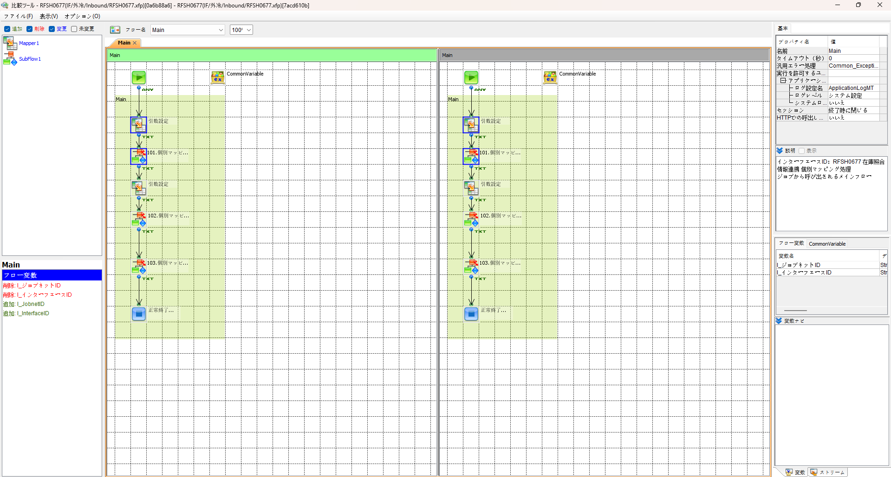
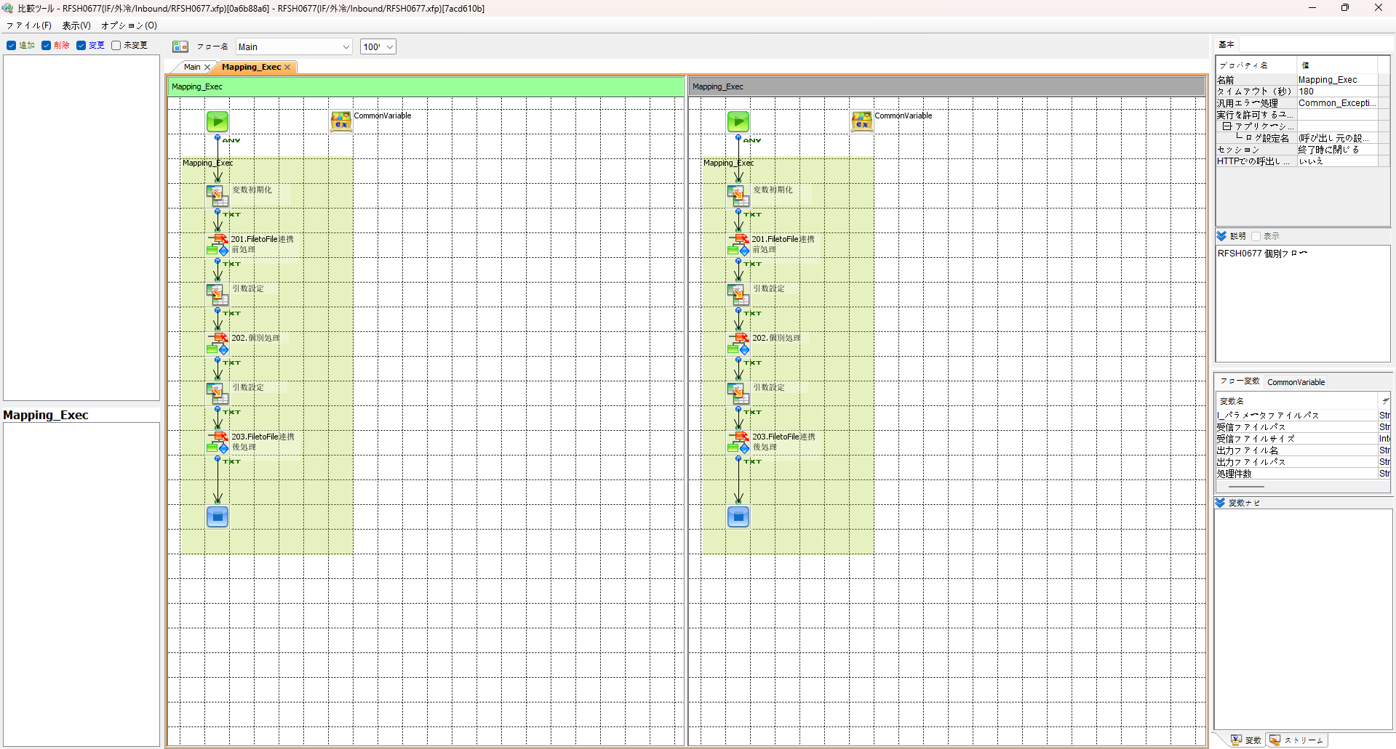

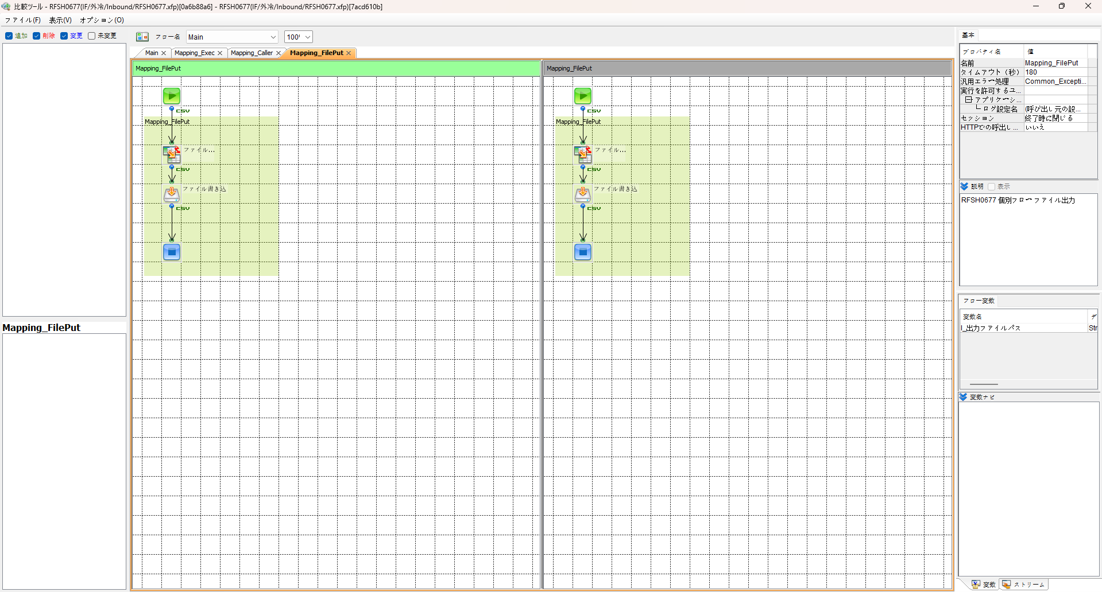

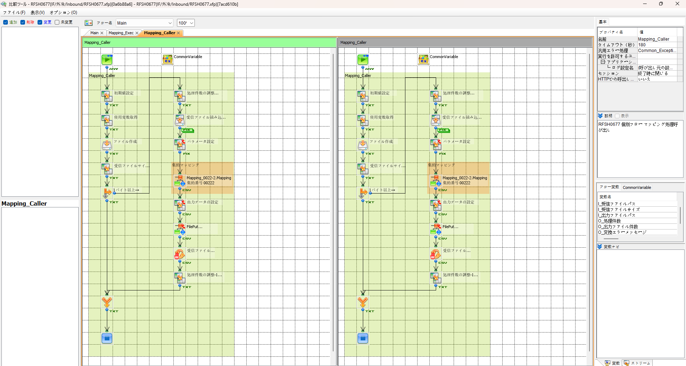

エビデンス(共通)
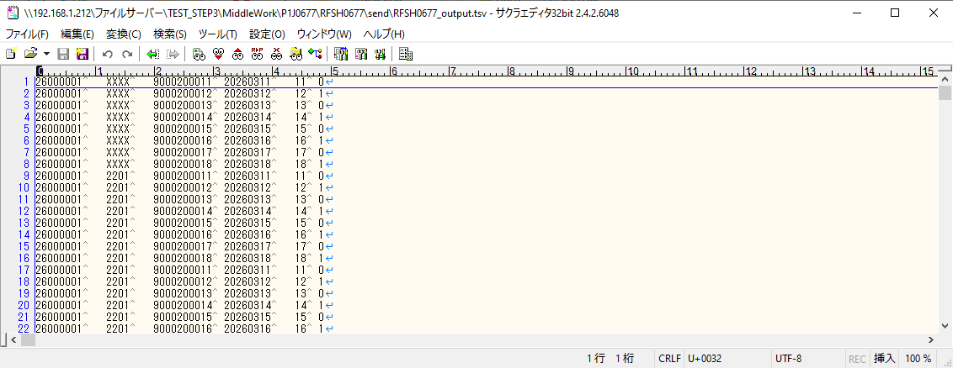
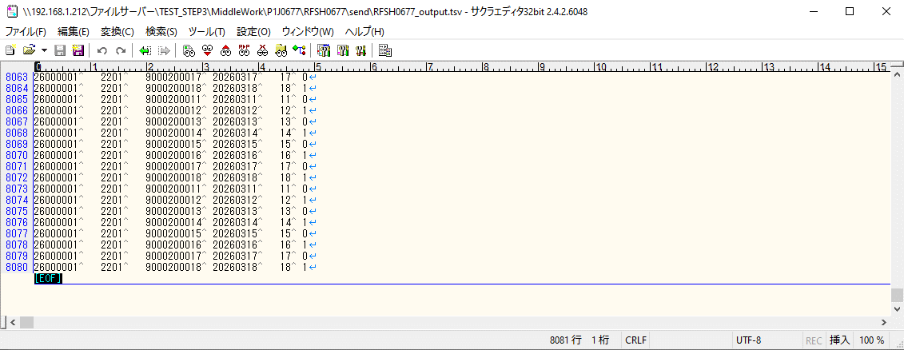
テスト実施

テストフロー
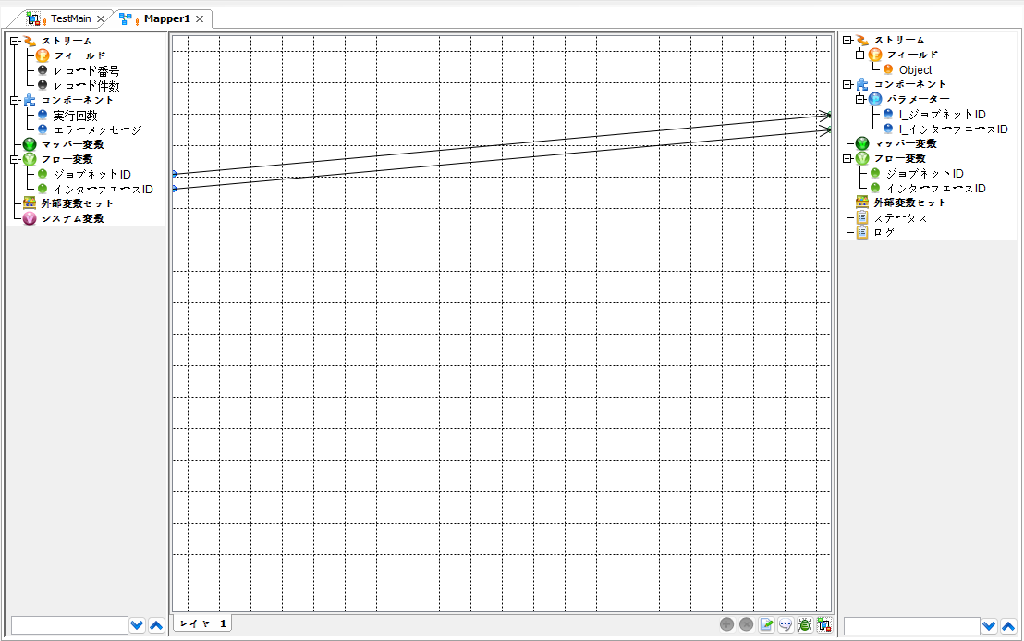

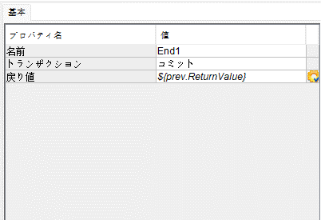

起動パラメータ.フロー変数を
RFSH0677.Mainのパラメータに受け渡す

RFSH0677 Main の戻り値をテストフローの戻り値に設定

■1回目 正常系・1000件未満・ファイル送信前結合有無=false

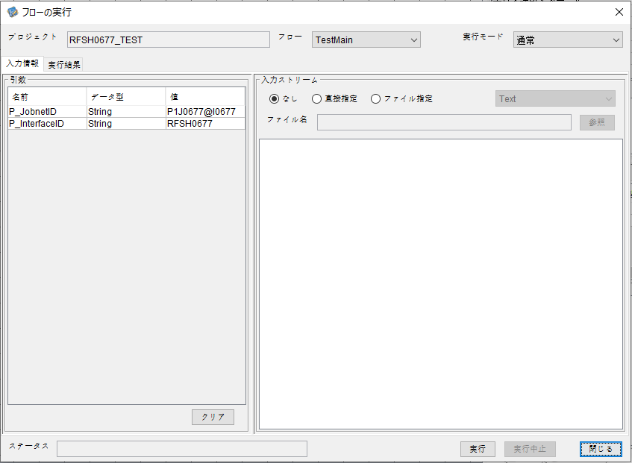
P_ジョブネットID=P1J0677@I0677
P_インターフェースID=RFSH0677

 |  | 実行結果
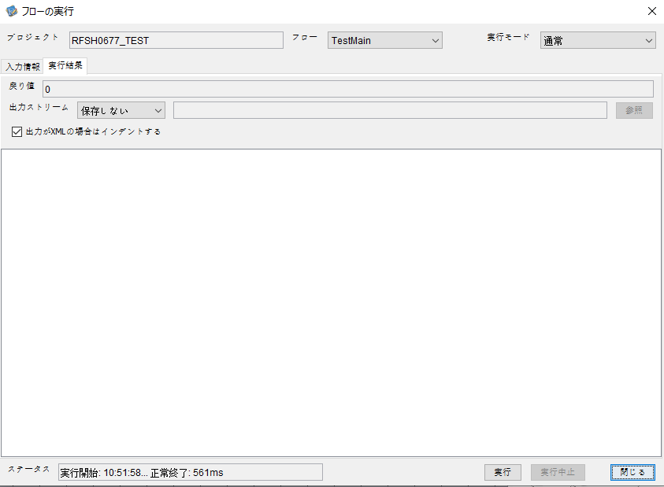

 | No.1-2-1

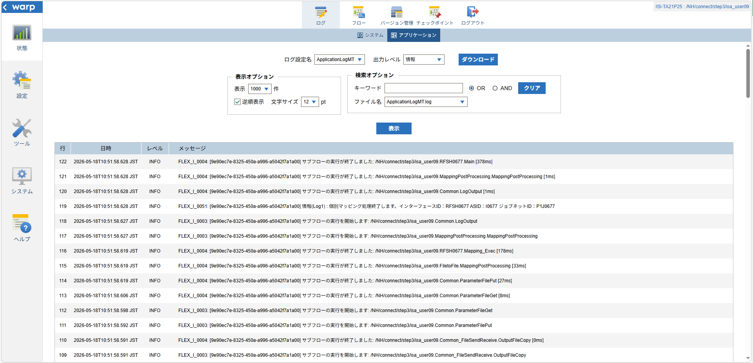
 | No.1-1-1

 |  | 行 | 日時 | レベル | メッセージ
 |  | 70 | 2026-05-18T10:51:58.250 JST | INFO | FLEX_I_0003: [9e90ec7e-8325-450a-a996-a5042f7a1a00] サブフローの実行を開始します: /NH/connect/step3/isa_user09.RFSH0677.Main
 | No.2-1-1 | 71 | 2026-05-18T10:51:58.251 JST | INFO | FLEX_I_0003: [9e90ec7e-8325-450a-a996-a5042f7a1a00] サブフローの実行を開始します: /NH/connect/step3/isa_user09.MappingPreProcessing.MappingPreProcessing
 |  | 72 | 2026-05-18T10:51:58.251 JST | INFO | FLEX_I_0003: [9e90ec7e-8325-450a-a996-a5042f7a1a00] サブフローの実行を開始します: /NH/connect/step3/isa_user09.Common.LogOutput
 | No.2-2-1 | 73 | 2026-05-18T10:51:58.252 JST | INFO | FLEX_I_0051: [9e90ec7e-8325-450a-a996-a5042f7a1a00] 情報(Log1) : 個別マッピング処理開始します。インターフェースID：RFSH0677 ASID：I0677 ジョブネットID：P1J0677
 |  | 74 | 2026-05-18T10:51:58.252 JST | INFO | FLEX_I_0004: [9e90ec7e-8325-450a-a996-a5042f7a1a00] サブフローの実行が終了しました: /NH/connect/step3/isa_user09.Common.LogOutput [1ms]
 |  | 75 | 2026-05-18T10:51:58.252 JST | INFO | FLEX_I_0003: [9e90ec7e-8325-450a-a996-a5042f7a1a00] サブフローの実行を開始します: /NH/connect/step3/isa_user09.Common.InputParameterCheck
 |  | 76 | 2026-05-18T10:51:58.252 JST | INFO | FLEX_I_0004: [9e90ec7e-8325-450a-a996-a5042f7a1a00] サブフローの実行が終了しました: /NH/connect/step3/isa_user09.Common.InputParameterCheck [0ms]
 |  | 77 | 2026-05-18T10:51:58.253 JST | INFO | FLEX_I_0003: [9e90ec7e-8325-450a-a996-a5042f7a1a00] サブフローの実行を開始します: /NH/connect/step3/isa_user09.Common.SettingInit
 |  | 78 | 2026-05-18T10:51:58.272 JST | INFO | FLEX_I_0004: [9e90ec7e-8325-450a-a996-a5042f7a1a00] サブフローの実行が終了しました: /NH/connect/step3/isa_user09.Common.SettingInit [19ms]
 |  | 79 | 2026-05-18T10:51:58.272 JST | INFO | FLEX_I_0003: [9e90ec7e-8325-450a-a996-a5042f7a1a00] サブフローの実行を開始します: /NH/connect/step3/isa_user09.Common.ParameterFileGet
 |  | 80 | 2026-05-18T10:51:58.283 JST | INFO | FLEX_I_0004: [9e90ec7e-8325-450a-a996-a5042f7a1a00] サブフローの実行が終了しました: /NH/connect/step3/isa_user09.Common.ParameterFileGet [11ms]
 |  | 81 | 2026-05-18T10:51:58.311 JST | INFO | FLEX_I_0003: [9e90ec7e-8325-450a-a996-a5042f7a1a00] サブフローの実行を開始します: /NH/connect/step3/isa_user09.Common_FileSendReceive.WorkFileDelete
 |  | 82 | 2026-05-18T10:51:58.341 JST | INFO | FLEX_I_0004: [9e90ec7e-8325-450a-a996-a5042f7a1a00] サブフローの実行が終了しました: /NH/connect/step3/isa_user09.Common_FileSendReceive.WorkFileDelete [30ms]
 |  | 83 | 2026-05-18T10:51:58.341 JST | INFO | FLEX_I_0003: [9e90ec7e-8325-450a-a996-a5042f7a1a00] サブフローの実行を開始します: /NH/connect/step3/isa_user09.Common.ParameterFileGet
 |  | 84 | 2026-05-18T10:51:58.350 JST | INFO | FLEX_I_0004: [9e90ec7e-8325-450a-a996-a5042f7a1a00] サブフローの実行が終了しました: /NH/connect/step3/isa_user09.Common.ParameterFileGet [9ms]
 |  | 85 | 2026-05-18T10:51:58.350 JST | INFO | FLEX_I_0003: [9e90ec7e-8325-450a-a996-a5042f7a1a00] サブフローの実行を開始します: /NH/connect/step3/isa_user09.Common_FileSendReceive.WorkFileDelete
 |  | 86 | 2026-05-18T10:51:58.351 JST | INFO | FLEX_I_0004: [9e90ec7e-8325-450a-a996-a5042f7a1a00] サブフローの実行が終了しました: /NH/connect/step3/isa_user09.Common_FileSendReceive.WorkFileDelete [1ms]
 |  | 87 | 2026-05-18T10:51:58.440 JST | INFO | FLEX_I_0003: [9e90ec7e-8325-450a-a996-a5042f7a1a00] サブフローの実行を開始します: /NH/connect/step3/isa_user09.Common_Conversion.GetConversionMst
 |  | 88 | 2026-05-18T10:51:58.441 JST | INFO | FLEX_I_0004: [9e90ec7e-8325-450a-a996-a5042f7a1a00] サブフローの実行が終了しました: /NH/connect/step3/isa_user09.Common_Conversion.GetConversionMst [1ms]
 |  | 89 | 2026-05-18T10:51:58.441 JST | INFO | FLEX_I_0004: [9e90ec7e-8325-450a-a996-a5042f7a1a00] サブフローの実行が終了しました: /NH/connect/step3/isa_user09.MappingPreProcessing.MappingPreProcessing [190ms]
 |  | 90 | 2026-05-18T10:51:58.441 JST | INFO | FLEX_I_0003: [9e90ec7e-8325-450a-a996-a5042f7a1a00] サブフローの実行を開始します: /NH/connect/step3/isa_user09.RFSH0677.Mapping_Exec
 | No.3-1-1 | 91 | 2026-05-18T10:51:58.496 JST | INFO | FLEX_I_0003: [9e90ec7e-8325-450a-a996-a5042f7a1a00] サブフローの実行を開始します: /NH/connect/step3/isa_user09.FiletoFile.MappingPreProcessing
 |  | 92 | 2026-05-18T10:51:58.498 JST | INFO | FLEX_I_0003: [9e90ec7e-8325-450a-a996-a5042f7a1a00] サブフローの実行を開始します: /NH/connect/step3/isa_user09.Common.ParameterFileGet
 |  | 93 | 2026-05-18T10:51:58.510 JST | INFO | FLEX_I_0004: [9e90ec7e-8325-450a-a996-a5042f7a1a00] サブフローの実行が終了しました: /NH/connect/step3/isa_user09.Common.ParameterFileGet [12ms]
 |  | 94 | 2026-05-18T10:51:58.526 JST | INFO | FLEX_I_0003: [9e90ec7e-8325-450a-a996-a5042f7a1a00] サブフローの実行を開始します: /NH/connect/step3/isa_user09.Common.ParameterFilePut
 |  | 95 | 2026-05-18T10:51:58.532 JST | INFO | FLEX_I_0003: [9e90ec7e-8325-450a-a996-a5042f7a1a00] サブフローの実行を開始します: /NH/connect/step3/isa_user09.Common.ParameterFileGet
 |  | 96 | 2026-05-18T10:51:58.541 JST | INFO | FLEX_I_0004: [9e90ec7e-8325-450a-a996-a5042f7a1a00] サブフローの実行が終了しました: /NH/connect/step3/isa_user09.Common.ParameterFileGet [9ms]
 |  | 97 | 2026-05-18T10:51:58.553 JST | INFO | FLEX_I_0004: [9e90ec7e-8325-450a-a996-a5042f7a1a00] サブフローの実行が終了しました: /NH/connect/step3/isa_user09.Common.ParameterFilePut [27ms]
 |  | 98 | 2026-05-18T10:51:58.553 JST | INFO | FLEX_I_0004: [9e90ec7e-8325-450a-a996-a5042f7a1a00] サブフローの実行が終了しました: /NH/connect/step3/isa_user09.FiletoFile.MappingPreProcessing [57ms]
 |  | 99 | 2026-05-18T10:51:58.554 JST | INFO | FLEX_I_0003: [9e90ec7e-8325-450a-a996-a5042f7a1a00] サブフローの実行を開始します: /NH/connect/step3/isa_user09.RFSH0677.Mapping_Caller
 | No.4-1-1 | 100 | 2026-05-18T10:51:58.571 JST | INFO | FLEX_I_0003: [9e90ec7e-8325-450a-a996-a5042f7a1a00] サブフローの実行を開始します: /NH/connect/step3/isa_user09.Mapping_0022-2.Mapping
 | No.4-2-1 | 101 | 2026-05-18T10:51:58.581 JST | INFO | FLEX_I_0004: [9e90ec7e-8325-450a-a996-a5042f7a1a00] サブフローの実行が終了しました: /NH/connect/step3/isa_user09.Mapping_0022-2.Mapping [10ms]
 |  | 102 | 2026-05-18T10:51:58.581 JST | INFO | FLEX_I_0003: [9e90ec7e-8325-450a-a996-a5042f7a1a00] サブフローの実行を開始します: /NH/connect/step3/isa_user09.RFSH0677.Mapping_FilePut
 |  | 103 | 2026-05-18T10:51:58.586 JST | INFO | FLEX_I_0004: [9e90ec7e-8325-450a-a996-a5042f7a1a00] サブフローの実行が終了しました: /NH/connect/step3/isa_user09.RFSH0677.Mapping_FilePut [5ms]
 |  | 104 | 2026-05-18T10:51:58.586 JST | INFO | FLEX_I_0004: [9e90ec7e-8325-450a-a996-a5042f7a1a00] サブフローの実行が終了しました: /NH/connect/step3/isa_user09.RFSH0677.Mapping_Caller [32ms]
 | No.5-1-1 | 105 | 2026-05-18T10:51:58.586 JST | INFO | FLEX_I_0003: [9e90ec7e-8325-450a-a996-a5042f7a1a00] サブフローの実行を開始します: /NH/connect/step3/isa_user09.FiletoFile.MappingPostProcessing
 |  | 106 | 2026-05-18T10:51:58.589 JST | INFO | FLEX_I_0003: [9e90ec7e-8325-450a-a996-a5042f7a1a00] サブフローの実行を開始します: /NH/connect/step3/isa_user09.Common.LogOutput
 | No.5-3-1 | 107 | 2026-05-18T10:51:58.590 JST | INFO | FLEX_I_0051: [9e90ec7e-8325-450a-a996-a5042f7a1a00] 情報(Log1) : ファイルを作成しました。インターフェースID：RFSH0677 ASID：I0677 ジョブネットID：P1J0677 ファイル名：RFSH0677_output.tsv 処理件数：8件
 |  | 108 | 2026-05-18T10:51:58.590 JST | INFO | FLEX_I_0004: [9e90ec7e-8325-450a-a996-a5042f7a1a00] サブフローの実行が終了しました: /NH/connect/step3/isa_user09.Common.LogOutput [1ms]
 |  | 109 | 2026-05-18T10:51:58.591 JST | INFO | FLEX_I_0003: [9e90ec7e-8325-450a-a996-a5042f7a1a00] サブフローの実行を開始します: /NH/connect/step3/isa_user09.Common_FileSendReceive.OutputFileCopy
 |  | 110 | 2026-05-18T10:51:58.591 JST | INFO | FLEX_I_0004: [9e90ec7e-8325-450a-a996-a5042f7a1a00] サブフローの実行が終了しました: /NH/connect/step3/isa_user09.Common_FileSendReceive.OutputFileCopy [0ms]
 |  | 111 | 2026-05-18T10:51:58.592 JST | INFO | FLEX_I_0003: [9e90ec7e-8325-450a-a996-a5042f7a1a00] サブフローの実行を開始します: /NH/connect/step3/isa_user09.Common.ParameterFilePut
 |  | 112 | 2026-05-18T10:51:58.598 JST | INFO | FLEX_I_0003: [9e90ec7e-8325-450a-a996-a5042f7a1a00] サブフローの実行を開始します: /NH/connect/step3/isa_user09.Common.ParameterFileGet
 |  | 113 | 2026-05-18T10:51:58.606 JST | INFO | FLEX_I_0004: [9e90ec7e-8325-450a-a996-a5042f7a1a00] サブフローの実行が終了しました: /NH/connect/step3/isa_user09.Common.ParameterFileGet [8ms]
 |  | 114 | 2026-05-18T10:51:58.619 JST | INFO | FLEX_I_0004: [9e90ec7e-8325-450a-a996-a5042f7a1a00] サブフローの実行が終了しました: /NH/connect/step3/isa_user09.Common.ParameterFilePut [27ms]
 |  | 115 | 2026-05-18T10:51:58.619 JST | INFO | FLEX_I_0004: [9e90ec7e-8325-450a-a996-a5042f7a1a00] サブフローの実行が終了しました: /NH/connect/step3/isa_user09.FiletoFile.MappingPostProcessing [33ms]
 |  | 116 | 2026-05-18T10:51:58.619 JST | INFO | FLEX_I_0004: [9e90ec7e-8325-450a-a996-a5042f7a1a00] サブフローの実行が終了しました: /NH/connect/step3/isa_user09.RFSH0677.Mapping_Exec [178ms]
 | No.6-1-1 | 117 | 2026-05-18T10:51:58.627 JST | INFO | FLEX_I_0003: [9e90ec7e-8325-450a-a996-a5042f7a1a00] サブフローの実行を開始します: /NH/connect/step3/isa_user09.MappingPostProcessing.MappingPostProcessing
 |  | 118 | 2026-05-18T10:51:58.627 JST | INFO | FLEX_I_0003: [9e90ec7e-8325-450a-a996-a5042f7a1a00] サブフローの実行を開始します: /NH/connect/step3/isa_user09.Common.LogOutput
 |  | 119 | 2026-05-18T10:51:58.628 JST | INFO | FLEX_I_0051: [9e90ec7e-8325-450a-a996-a5042f7a1a00] 情報(Log1) : 個別マッピング処理終了します。インターフェースID：RFSH0677 ASID：I0677 ジョブネットID：P1J0677
 |  | 120 | 2026-05-18T10:51:58.628 JST | INFO | FLEX_I_0004: [9e90ec7e-8325-450a-a996-a5042f7a1a00] サブフローの実行が終了しました: /NH/connect/step3/isa_user09.Common.LogOutput [1ms]
 |  | 121 | 2026-05-18T10:51:58.628 JST | INFO | FLEX_I_0004: [9e90ec7e-8325-450a-a996-a5042f7a1a00] サブフローの実行が終了しました: /NH/connect/step3/isa_user09.MappingPostProcessing.MappingPostProcessing [1ms]
 |  | 122 | 2026-05-18T10:51:58.628 JST | INFO | FLEX_I_0004: [9e90ec7e-8325-450a-a996-a5042f7a1a00] サブフローの実行が終了しました: /NH/connect/step3/isa_user09.RFSH0677.Main [378ms]

 | No.3-2-1

 | No.7-1-1

 | No.5-4-1

■2回目 異常系・起動パラメータ不正

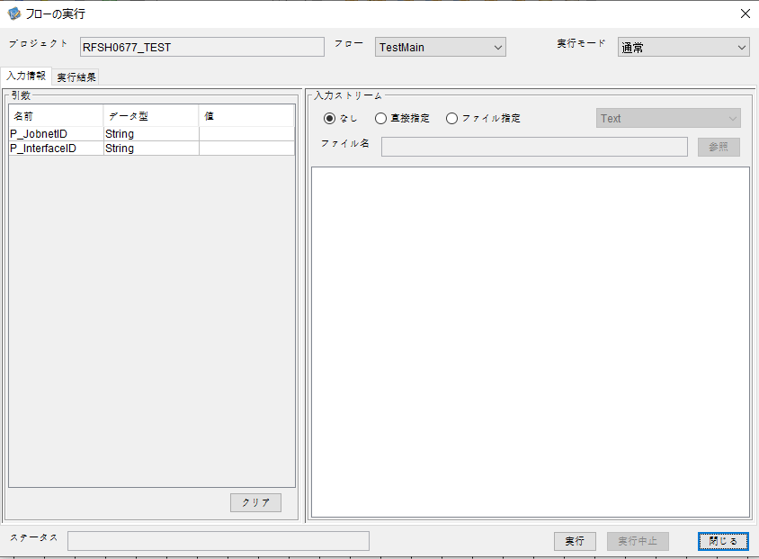
I_ジョブネットID=
I_インターフェースID=

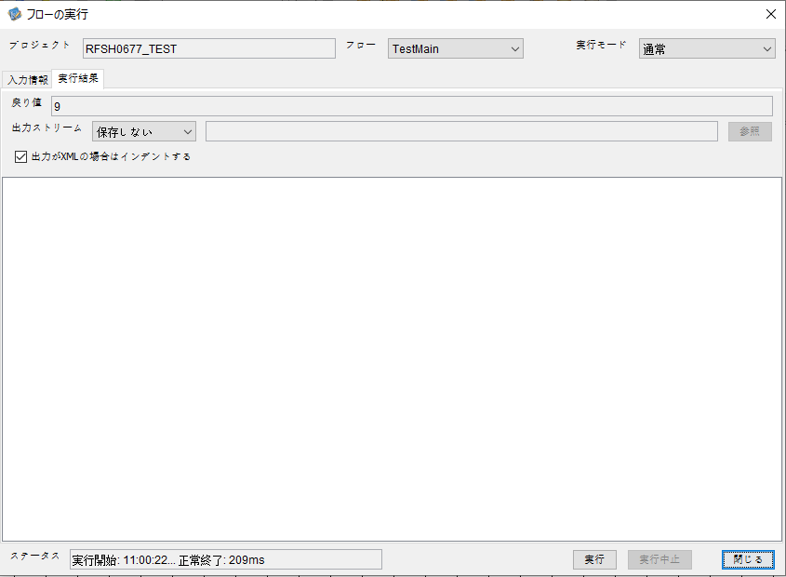
 | No.1-2-2
 | No.2-2-2

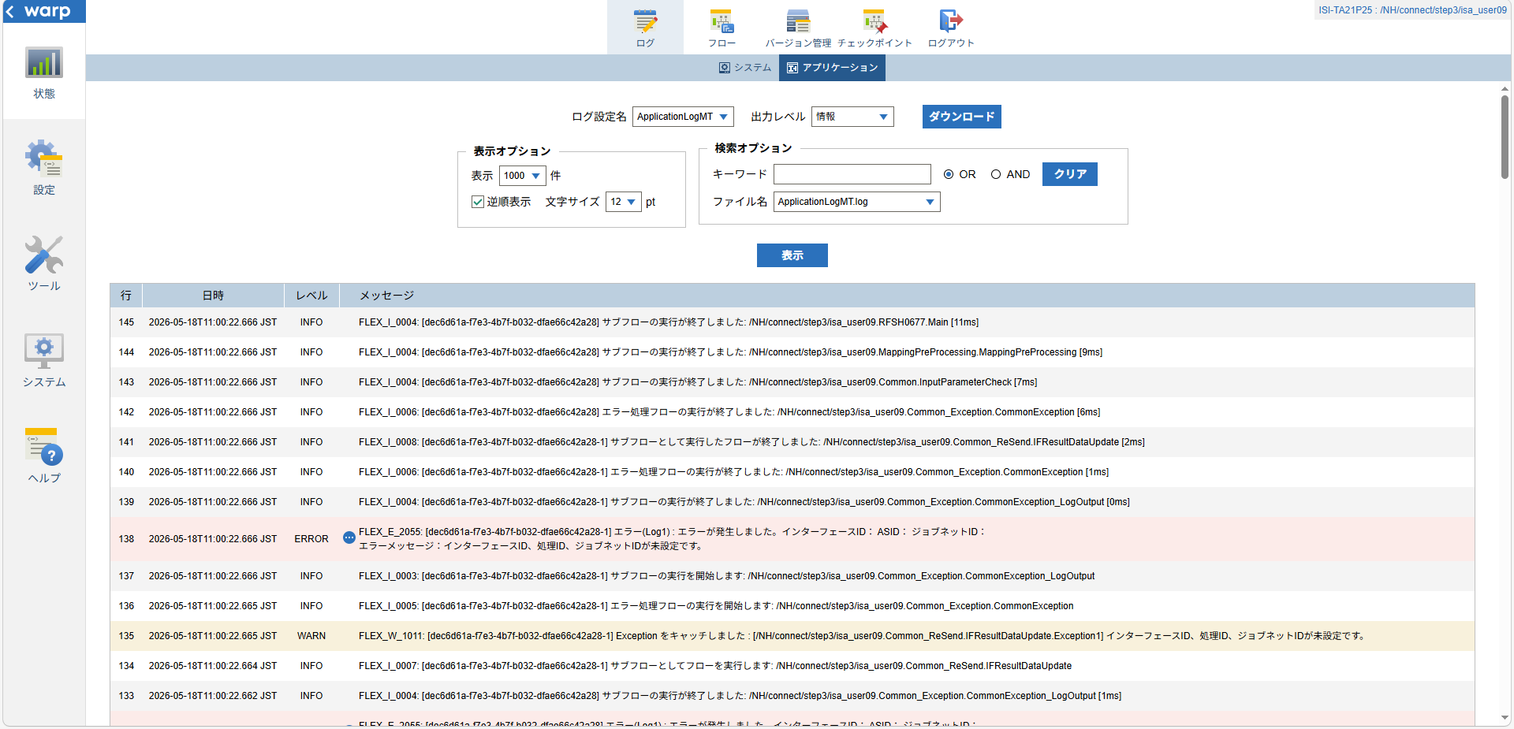

 |  | 行 | 日時 | レベル | メッセージ
 |  | 123 | 2026-05-18T11:00:22.655 JST | INFO | FLEX_I_0003: [dec6d61a-f7e3-4b7f-b032-dfae66c42a28] サブフローの実行を開始します: /NH/connect/step3/isa_user09.RFSH0677.Main
 |  | 124 | 2026-05-18T11:00:22.657 JST | INFO | FLEX_I_0003: [dec6d61a-f7e3-4b7f-b032-dfae66c42a28] サブフローの実行を開始します: /NH/connect/step3/isa_user09.MappingPreProcessing.MappingPreProcessing
 |  | 125 | 2026-05-18T11:00:22.658 JST | INFO | FLEX_I_0003: [dec6d61a-f7e3-4b7f-b032-dfae66c42a28] サブフローの実行を開始します: /NH/connect/step3/isa_user09.Common.LogOutput
 |  | 126 | 2026-05-18T11:00:22.659 JST | INFO | FLEX_I_0051: [dec6d61a-f7e3-4b7f-b032-dfae66c42a28] 情報(Log1) : 個別マッピング処理開始します。インターフェースID： ASID： ジョブネットID：
 |  | 127 | 2026-05-18T11:00:22.659 JST | INFO | FLEX_I_0004: [dec6d61a-f7e3-4b7f-b032-dfae66c42a28] サブフローの実行が終了しました: /NH/connect/step3/isa_user09.Common.LogOutput [1ms]
 |  | 128 | 2026-05-18T11:00:22.659 JST | INFO | FLEX_I_0003: [dec6d61a-f7e3-4b7f-b032-dfae66c42a28] サブフローの実行を開始します: /NH/connect/step3/isa_user09.Common.InputParameterCheck
 |  | 129 | 2026-05-18T11:00:22.660 JST | WARN | FLEX_W_1011: [dec6d61a-f7e3-4b7f-b032-dfae66c42a28] Exception をキャッチしました : [/NH/connect/step3/isa_user09.Common.InputParameterCheck.Exception1] インターフェースID、ジョブネットID、ASIDが未設定です。
 |  | 130 | 2026-05-18T11:00:22.660 JST | INFO | FLEX_I_0005: [dec6d61a-f7e3-4b7f-b032-dfae66c42a28] エラー処理フローの実行を開始します: /NH/connect/step3/isa_user09.Common_Exception.CommonException
 |  | 131 | 2026-05-18T11:00:22.661 JST | INFO | FLEX_I_0003: [dec6d61a-f7e3-4b7f-b032-dfae66c42a28] サブフローの実行を開始します: /NH/connect/step3/isa_user09.Common_Exception.CommonException_LogOutput
 |  | 132 | 2026-05-18T11:00:22.662 JST | ERROR | FLEX_E_2055: [dec6d61a-f7e3-4b7f-b032-dfae66c42a28] エラー(Log1) : エラーが発生しました。インターフェースID： ASID： ジョブネットID：
 |  | 133 | 2026-05-18T11:00:22.662 JST | INFO | FLEX_I_0004: [dec6d61a-f7e3-4b7f-b032-dfae66c42a28] サブフローの実行が終了しました: /NH/connect/step3/isa_user09.Common_Exception.CommonException_LogOutput [1ms]
 |  | 134 | 2026-05-18T11:00:22.664 JST | INFO | FLEX_I_0007: [dec6d61a-f7e3-4b7f-b032-dfae66c42a28-1] サブフローとしてフローを実行します: /NH/connect/step3/isa_user09.Common_ReSend.IFResultDataUpdate
 |  | 135 | 2026-05-18T11:00:22.665 JST | WARN | FLEX_W_1011: [dec6d61a-f7e3-4b7f-b032-dfae66c42a28-1] Exception をキャッチしました : [/NH/connect/step3/isa_user09.Common_ReSend.IFResultDataUpdate.Exception1] インターフェースID、処理ID、ジョブネットIDが未設定です。
 |  | 136 | 2026-05-18T11:00:22.665 JST | INFO | FLEX_I_0005: [dec6d61a-f7e3-4b7f-b032-dfae66c42a28-1] エラー処理フローの実行を開始します: /NH/connect/step3/isa_user09.Common_Exception.CommonException
 |  | 137 | 2026-05-18T11:00:22.666 JST | INFO | FLEX_I_0003: [dec6d61a-f7e3-4b7f-b032-dfae66c42a28-1] サブフローの実行を開始します: /NH/connect/step3/isa_user09.Common_Exception.CommonException_LogOutput
 |  | 138 | 2026-05-18T11:00:22.666 JST | ERROR | FLEX_E_2055: [dec6d61a-f7e3-4b7f-b032-dfae66c42a28-1] エラー(Log1) : エラーが発生しました。インターフェースID： ASID： ジョブネットID：
 |  | 139 | 2026-05-18T11:00:22.666 JST | INFO | FLEX_I_0004: [dec6d61a-f7e3-4b7f-b032-dfae66c42a28-1] サブフローの実行が終了しました: /NH/connect/step3/isa_user09.Common_Exception.CommonException_LogOutput [0ms]
 |  | 140 | 2026-05-18T11:00:22.666 JST | INFO | FLEX_I_0006: [dec6d61a-f7e3-4b7f-b032-dfae66c42a28-1] エラー処理フローの実行が終了しました: /NH/connect/step3/isa_user09.Common_Exception.CommonException [1ms]
 |  | 141 | 2026-05-18T11:00:22.666 JST | INFO | FLEX_I_0008: [dec6d61a-f7e3-4b7f-b032-dfae66c42a28-1] サブフローとして実行したフローが終了しました: /NH/connect/step3/isa_user09.Common_ReSend.IFResultDataUpdate [2ms]
 |  | 142 | 2026-05-18T11:00:22.666 JST | INFO | FLEX_I_0006: [dec6d61a-f7e3-4b7f-b032-dfae66c42a28] エラー処理フローの実行が終了しました: /NH/connect/step3/isa_user09.Common_Exception.CommonException [6ms]
 |  | 143 | 2026-05-18T11:00:22.666 JST | INFO | FLEX_I_0004: [dec6d61a-f7e3-4b7f-b032-dfae66c42a28] サブフローの実行が終了しました: /NH/connect/step3/isa_user09.Common.InputParameterCheck [7ms]
 |  | 144 | 2026-05-18T11:00:22.666 JST | INFO | FLEX_I_0004: [dec6d61a-f7e3-4b7f-b032-dfae66c42a28] サブフローの実行が終了しました: /NH/connect/step3/isa_user09.MappingPreProcessing.MappingPreProcessing [9ms]
 |  | 145 | 2026-05-18T11:00:22.666 JST | INFO | FLEX_I_0004: [dec6d61a-f7e3-4b7f-b032-dfae66c42a28] サブフローの実行が終了しました: /NH/connect/step3/isa_user09.RFSH0677.Main [11ms]

■3回目 正常系・ファイル送信前結合有無=true

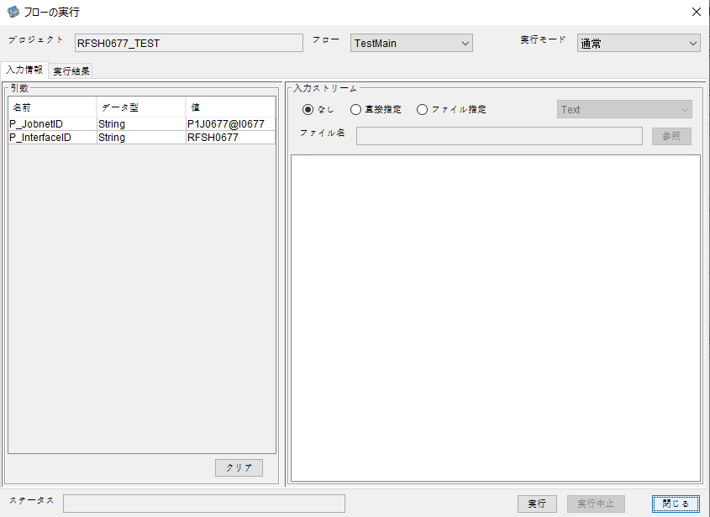

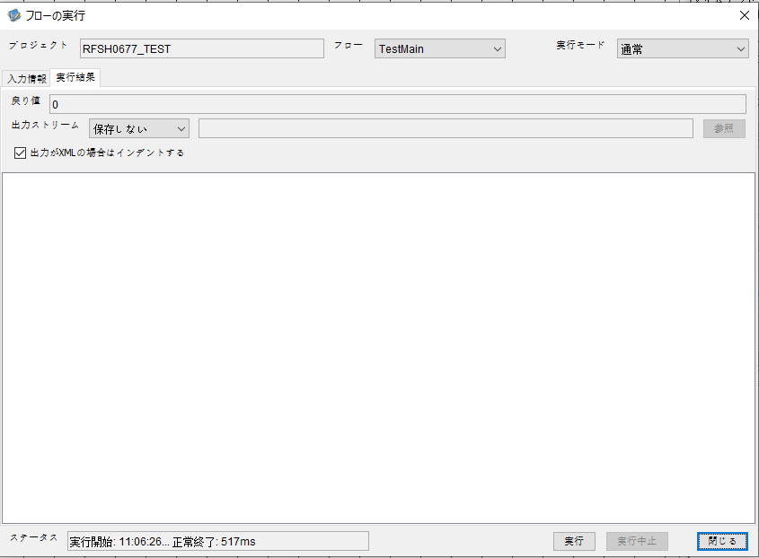

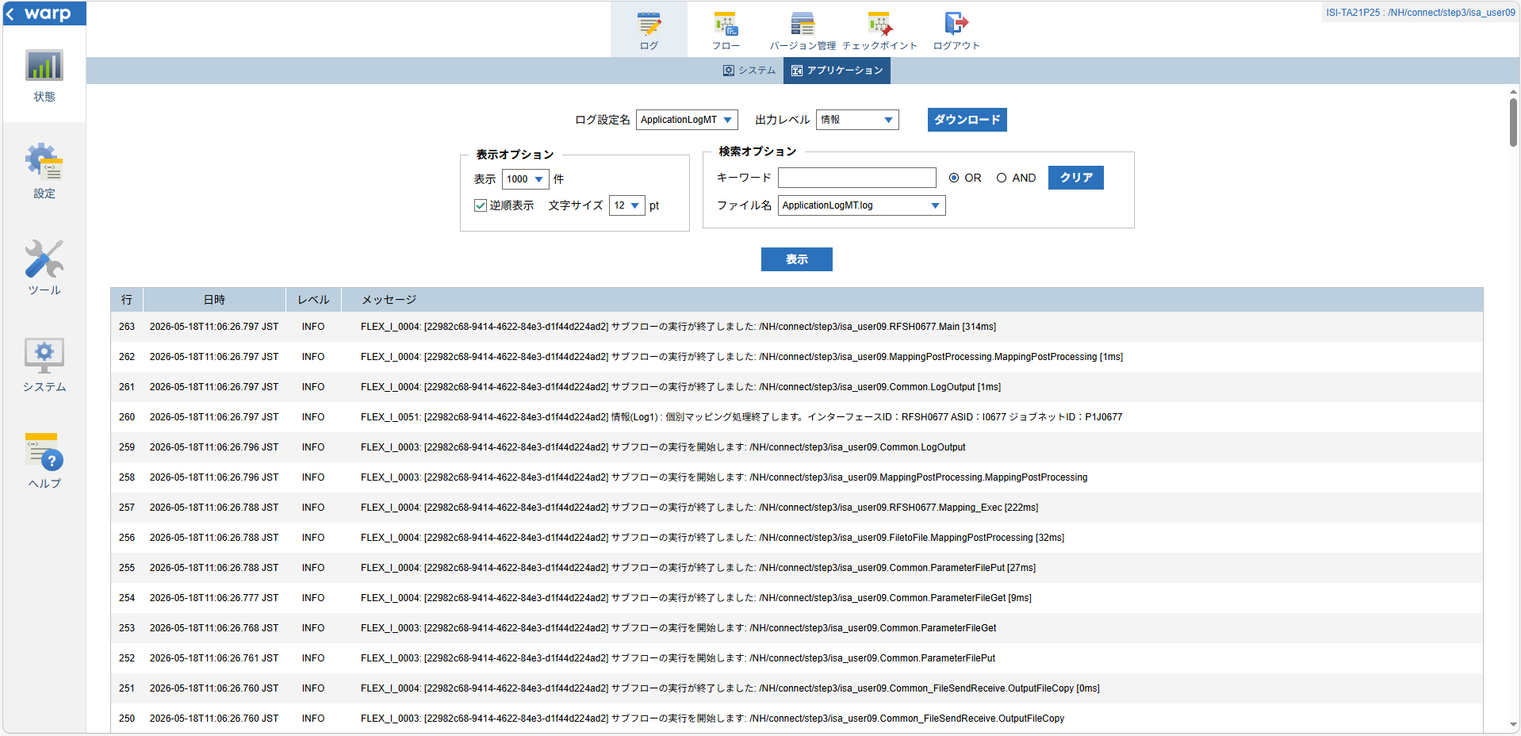

 |  | 行 | 日時 | レベル | メッセージ
 |  | 199 | 2026-05-18T11:06:26.483 JST | INFO | FLEX_I_0003: [22982c68-9414-4622-84e3-d1f44d224ad2] サブフローの実行を開始します: /NH/connect/step3/isa_user09.RFSH0677.Main
 |  | 200 | 2026-05-18T11:06:26.484 JST | INFO | FLEX_I_0003: [22982c68-9414-4622-84e3-d1f44d224ad2] サブフローの実行を開始します: /NH/connect/step3/isa_user09.MappingPreProcessing.MappingPreProcessing
 |  | 201 | 2026-05-18T11:06:26.485 JST | INFO | FLEX_I_0003: [22982c68-9414-4622-84e3-d1f44d224ad2] サブフローの実行を開始します: /NH/connect/step3/isa_user09.Common.LogOutput
 |  | 202 | 2026-05-18T11:06:26.486 JST | INFO | FLEX_I_0051: [22982c68-9414-4622-84e3-d1f44d224ad2] 情報(Log1) : 個別マッピング処理開始します。インターフェースID：RFSH0677 ASID：I0677 ジョブネットID：P1J0677
 |  | 203 | 2026-05-18T11:06:26.486 JST | INFO | FLEX_I_0004: [22982c68-9414-4622-84e3-d1f44d224ad2] サブフローの実行が終了しました: /NH/connect/step3/isa_user09.Common.LogOutput [1ms]
 |  | 204 | 2026-05-18T11:06:26.486 JST | INFO | FLEX_I_0003: [22982c68-9414-4622-84e3-d1f44d224ad2] サブフローの実行を開始します: /NH/connect/step3/isa_user09.Common.InputParameterCheck
 |  | 205 | 2026-05-18T11:06:26.486 JST | INFO | FLEX_I_0004: [22982c68-9414-4622-84e3-d1f44d224ad2] サブフローの実行が終了しました: /NH/connect/step3/isa_user09.Common.InputParameterCheck [0ms]
 |  | 206 | 2026-05-18T11:06:26.487 JST | INFO | FLEX_I_0003: [22982c68-9414-4622-84e3-d1f44d224ad2] サブフローの実行を開始します: /NH/connect/step3/isa_user09.Common.SettingInit
 |  | 207 | 2026-05-18T11:06:26.504 JST | INFO | FLEX_I_0004: [22982c68-9414-4622-84e3-d1f44d224ad2] サブフローの実行が終了しました: /NH/connect/step3/isa_user09.Common.SettingInit [17ms]
 |  | 208 | 2026-05-18T11:06:26.504 JST | INFO | FLEX_I_0003: [22982c68-9414-4622-84e3-d1f44d224ad2] サブフローの実行を開始します: /NH/connect/step3/isa_user09.Common.ParameterFileGet
 |  | 209 | 2026-05-18T11:06:26.513 JST | INFO | FLEX_I_0004: [22982c68-9414-4622-84e3-d1f44d224ad2] サブフローの実行が終了しました: /NH/connect/step3/isa_user09.Common.ParameterFileGet [9ms]
 |  | 210 | 2026-05-18T11:06:26.513 JST | INFO | FLEX_I_0003: [22982c68-9414-4622-84e3-d1f44d224ad2] サブフローの実行を開始します: /NH/connect/step3/isa_user09.Common_FileSendReceive.WorkFileDelete
 |  | 211 | 2026-05-18T11:06:26.532 JST | INFO | FLEX_I_0004: [22982c68-9414-4622-84e3-d1f44d224ad2] サブフローの実行が終了しました: /NH/connect/step3/isa_user09.Common_FileSendReceive.WorkFileDelete [19ms]
 |  | 212 | 2026-05-18T11:06:26.533 JST | INFO | FLEX_I_0003: [22982c68-9414-4622-84e3-d1f44d224ad2] サブフローの実行を開始します: /NH/connect/step3/isa_user09.Common.ParameterFileGet
 |  | 213 | 2026-05-18T11:06:26.541 JST | INFO | FLEX_I_0004: [22982c68-9414-4622-84e3-d1f44d224ad2] サブフローの実行が終了しました: /NH/connect/step3/isa_user09.Common.ParameterFileGet [8ms]
 |  | 214 | 2026-05-18T11:06:26.542 JST | INFO | FLEX_I_0003: [22982c68-9414-4622-84e3-d1f44d224ad2] サブフローの実行を開始します: /NH/connect/step3/isa_user09.Common_FileSendReceive.WorkFileDelete
 |  | 215 | 2026-05-18T11:06:26.543 JST | INFO | FLEX_I_0004: [22982c68-9414-4622-84e3-d1f44d224ad2] サブフローの実行が終了しました: /NH/connect/step3/isa_user09.Common_FileSendReceive.WorkFileDelete [1ms]
 |  | 216 | 2026-05-18T11:06:26.565 JST | INFO | FLEX_I_0003: [22982c68-9414-4622-84e3-d1f44d224ad2] サブフローの実行を開始します: /NH/connect/step3/isa_user09.Common_Conversion.GetConversionMst
 |  | 217 | 2026-05-18T11:06:26.566 JST | INFO | FLEX_I_0004: [22982c68-9414-4622-84e3-d1f44d224ad2] サブフローの実行が終了しました: /NH/connect/step3/isa_user09.Common_Conversion.GetConversionMst [1ms]
 |  | 218 | 2026-05-18T11:06:26.566 JST | INFO | FLEX_I_0004: [22982c68-9414-4622-84e3-d1f44d224ad2] サブフローの実行が終了しました: /NH/connect/step3/isa_user09.MappingPreProcessing.MappingPreProcessing [82ms]
 |  | 219 | 2026-05-18T11:06:26.566 JST | INFO | FLEX_I_0003: [22982c68-9414-4622-84e3-d1f44d224ad2] サブフローの実行を開始します: /NH/connect/step3/isa_user09.RFSH0677.Mapping_Exec
 |  | 220 | 2026-05-18T11:06:26.616 JST | INFO | FLEX_I_0003: [22982c68-9414-4622-84e3-d1f44d224ad2] サブフローの実行を開始します: /NH/connect/step3/isa_user09.FiletoFile.MappingPreProcessing
 |  | 221 | 2026-05-18T11:06:26.618 JST | INFO | FLEX_I_0003: [22982c68-9414-4622-84e3-d1f44d224ad2] サブフローの実行を開始します: /NH/connect/step3/isa_user09.Common.ParameterFileGet
 |  | 222 | 2026-05-18T11:06:26.633 JST | INFO | FLEX_I_0004: [22982c68-9414-4622-84e3-d1f44d224ad2] サブフローの実行が終了しました: /NH/connect/step3/isa_user09.Common.ParameterFileGet [15ms]
 |  | 223 | 2026-05-18T11:06:26.642 JST | INFO | FLEX_I_0003: [22982c68-9414-4622-84e3-d1f44d224ad2] サブフローの実行を開始します: /NH/connect/step3/isa_user09.Common.ParameterFilePut
 |  | 224 | 2026-05-18T11:06:26.646 JST | INFO | FLEX_I_0003: [22982c68-9414-4622-84e3-d1f44d224ad2] サブフローの実行を開始します: /NH/connect/step3/isa_user09.Common.ParameterFileGet
 |  | 225 | 2026-05-18T11:06:26.654 JST | INFO | FLEX_I_0004: [22982c68-9414-4622-84e3-d1f44d224ad2] サブフローの実行が終了しました: /NH/connect/step3/isa_user09.Common.ParameterFileGet [8ms]
 |  | 226 | 2026-05-18T11:06:26.666 JST | INFO | FLEX_I_0004: [22982c68-9414-4622-84e3-d1f44d224ad2] サブフローの実行が終了しました: /NH/connect/step3/isa_user09.Common.ParameterFilePut [24ms]
 |  | 227 | 2026-05-18T11:06:26.666 JST | INFO | FLEX_I_0003: [22982c68-9414-4622-84e3-d1f44d224ad2] サブフローの実行を開始します: /NH/connect/step3/isa_user09.FiletoFile.PutParameterFileCaseMulitipleFiles
 |  | 228 | 2026-05-18T11:06:26.667 JST | INFO | FLEX_I_0003: [22982c68-9414-4622-84e3-d1f44d224ad2] サブフローの実行を開始します: /NH/connect/step3/isa_user09.Common.ParameterFilePut
 |  | 229 | 2026-05-18T11:06:26.670 JST | INFO | FLEX_I_0003: [22982c68-9414-4622-84e3-d1f44d224ad2] サブフローの実行を開始します: /NH/connect/step3/isa_user09.Common.ParameterFileGet
 |  | 230 | 2026-05-18T11:06:26.680 JST | INFO | FLEX_I_0004: [22982c68-9414-4622-84e3-d1f44d224ad2] サブフローの実行が終了しました: /NH/connect/step3/isa_user09.Common.ParameterFileGet [10ms]
 |  | 231 | 2026-05-18T11:06:26.691 JST | INFO | FLEX_I_0004: [22982c68-9414-4622-84e3-d1f44d224ad2] サブフローの実行が終了しました: /NH/connect/step3/isa_user09.Common.ParameterFilePut [24ms]
 |  | 232 | 2026-05-18T11:06:26.692 JST | INFO | FLEX_I_0003: [22982c68-9414-4622-84e3-d1f44d224ad2] サブフローの実行を開始します: /NH/connect/step3/isa_user09.Common.ParameterFilePut
 |  | 233 | 2026-05-18T11:06:26.696 JST | INFO | FLEX_I_0003: [22982c68-9414-4622-84e3-d1f44d224ad2] サブフローの実行を開始します: /NH/connect/step3/isa_user09.Common.ParameterFileGet
 |  | 234 | 2026-05-18T11:06:26.704 JST | INFO | FLEX_I_0004: [22982c68-9414-4622-84e3-d1f44d224ad2] サブフローの実行が終了しました: /NH/connect/step3/isa_user09.Common.ParameterFileGet [8ms]
 |  | 235 | 2026-05-18T11:06:26.715 JST | INFO | FLEX_I_0004: [22982c68-9414-4622-84e3-d1f44d224ad2] サブフローの実行が終了しました: /NH/connect/step3/isa_user09.Common.ParameterFilePut [23ms]
 |  | 236 | 2026-05-18T11:06:26.715 JST | INFO | FLEX_I_0003: [22982c68-9414-4622-84e3-d1f44d224ad2] サブフローの実行を開始します: /NH/connect/step3/isa_user09.Common.ParameterFileGet
 |  | 237 | 2026-05-18T11:06:26.724 JST | INFO | FLEX_I_0004: [22982c68-9414-4622-84e3-d1f44d224ad2] サブフローの実行が終了しました: /NH/connect/step3/isa_user09.Common.ParameterFileGet [9ms]
 |  | 238 | 2026-05-18T11:06:26.724 JST | INFO | FLEX_I_0004: [22982c68-9414-4622-84e3-d1f44d224ad2] サブフローの実行が終了しました: /NH/connect/step3/isa_user09.FiletoFile.PutParameterFileCaseMulitipleFiles [58ms]
 |  | 239 | 2026-05-18T11:06:26.724 JST | INFO | FLEX_I_0004: [22982c68-9414-4622-84e3-d1f44d224ad2] サブフローの実行が終了しました: /NH/connect/step3/isa_user09.FiletoFile.MappingPreProcessing [108ms]
 |  | 240 | 2026-05-18T11:06:26.724 JST | INFO | FLEX_I_0003: [22982c68-9414-4622-84e3-d1f44d224ad2] サブフローの実行を開始します: /NH/connect/step3/isa_user09.RFSH0677.Mapping_Caller
 |  | 241 | 2026-05-18T11:06:26.744 JST | INFO | FLEX_I_0003: [22982c68-9414-4622-84e3-d1f44d224ad2] サブフローの実行を開始します: /NH/connect/step3/isa_user09.Mapping_0022-2.Mapping
 |  | 242 | 2026-05-18T11:06:26.750 JST | INFO | FLEX_I_0004: [22982c68-9414-4622-84e3-d1f44d224ad2] サブフローの実行が終了しました: /NH/connect/step3/isa_user09.Mapping_0022-2.Mapping [6ms]
 |  | 243 | 2026-05-18T11:06:26.750 JST | INFO | FLEX_I_0003: [22982c68-9414-4622-84e3-d1f44d224ad2] サブフローの実行を開始します: /NH/connect/step3/isa_user09.RFSH0677.Mapping_FilePut
 |  | 244 | 2026-05-18T11:06:26.755 JST | INFO | FLEX_I_0004: [22982c68-9414-4622-84e3-d1f44d224ad2] サブフローの実行が終了しました: /NH/connect/step3/isa_user09.RFSH0677.Mapping_FilePut [5ms]
 |  | 245 | 2026-05-18T11:06:26.756 JST | INFO | FLEX_I_0004: [22982c68-9414-4622-84e3-d1f44d224ad2] サブフローの実行が終了しました: /NH/connect/step3/isa_user09.RFSH0677.Mapping_Caller [32ms]
 |  | 246 | 2026-05-18T11:06:26.756 JST | INFO | FLEX_I_0003: [22982c68-9414-4622-84e3-d1f44d224ad2] サブフローの実行を開始します: /NH/connect/step3/isa_user09.FiletoFile.MappingPostProcessing
 |  | 247 | 2026-05-18T11:06:26.758 JST | INFO | FLEX_I_0003: [22982c68-9414-4622-84e3-d1f44d224ad2] サブフローの実行を開始します: /NH/connect/step3/isa_user09.Common.LogOutput
 |  | 248 | 2026-05-18T11:06:26.758 JST | INFO | FLEX_I_0051: [22982c68-9414-4622-84e3-d1f44d224ad2] 情報(Log1) : ファイルを作成しました。インターフェースID：RFSH0677 ASID：I0677 ジョブネットID：P1J0677 ファイル名：RFSH0677_output.tsv 処理件数：8件
 |  | 249 | 2026-05-18T11:06:26.758 JST | INFO | FLEX_I_0004: [22982c68-9414-4622-84e3-d1f44d224ad2] サブフローの実行が終了しました: /NH/connect/step3/isa_user09.Common.LogOutput [0ms]
 |  | 250 | 2026-05-18T11:06:26.760 JST | INFO | FLEX_I_0003: [22982c68-9414-4622-84e3-d1f44d224ad2] サブフローの実行を開始します: /NH/connect/step3/isa_user09.Common_FileSendReceive.OutputFileCopy
 |  | 251 | 2026-05-18T11:06:26.760 JST | INFO | FLEX_I_0004: [22982c68-9414-4622-84e3-d1f44d224ad2] サブフローの実行が終了しました: /NH/connect/step3/isa_user09.Common_FileSendReceive.OutputFileCopy [0ms]
 |  | 252 | 2026-05-18T11:06:26.761 JST | INFO | FLEX_I_0003: [22982c68-9414-4622-84e3-d1f44d224ad2] サブフローの実行を開始します: /NH/connect/step3/isa_user09.Common.ParameterFilePut
 |  | 253 | 2026-05-18T11:06:26.768 JST | INFO | FLEX_I_0003: [22982c68-9414-4622-84e3-d1f44d224ad2] サブフローの実行を開始します: /NH/connect/step3/isa_user09.Common.ParameterFileGet
 |  | 254 | 2026-05-18T11:06:26.777 JST | INFO | FLEX_I_0004: [22982c68-9414-4622-84e3-d1f44d224ad2] サブフローの実行が終了しました: /NH/connect/step3/isa_user09.Common.ParameterFileGet [9ms]
 |  | 255 | 2026-05-18T11:06:26.788 JST | INFO | FLEX_I_0004: [22982c68-9414-4622-84e3-d1f44d224ad2] サブフローの実行が終了しました: /NH/connect/step3/isa_user09.Common.ParameterFilePut [27ms]
 |  | 256 | 2026-05-18T11:06:26.788 JST | INFO | FLEX_I_0004: [22982c68-9414-4622-84e3-d1f44d224ad2] サブフローの実行が終了しました: /NH/connect/step3/isa_user09.FiletoFile.MappingPostProcessing [32ms]
 |  | 257 | 2026-05-18T11:06:26.788 JST | INFO | FLEX_I_0004: [22982c68-9414-4622-84e3-d1f44d224ad2] サブフローの実行が終了しました: /NH/connect/step3/isa_user09.RFSH0677.Mapping_Exec [222ms]
 |  | 258 | 2026-05-18T11:06:26.796 JST | INFO | FLEX_I_0003: [22982c68-9414-4622-84e3-d1f44d224ad2] サブフローの実行を開始します: /NH/connect/step3/isa_user09.MappingPostProcessing.MappingPostProcessing
 |  | 259 | 2026-05-18T11:06:26.796 JST | INFO | FLEX_I_0003: [22982c68-9414-4622-84e3-d1f44d224ad2] サブフローの実行を開始します: /NH/connect/step3/isa_user09.Common.LogOutput
 |  | 260 | 2026-05-18T11:06:26.797 JST | INFO | FLEX_I_0051: [22982c68-9414-4622-84e3-d1f44d224ad2] 情報(Log1) : 個別マッピング処理終了します。インターフェースID：RFSH0677 ASID：I0677 ジョブネットID：P1J0677
 |  | 261 | 2026-05-18T11:06:26.797 JST | INFO | FLEX_I_0004: [22982c68-9414-4622-84e3-d1f44d224ad2] サブフローの実行が終了しました: /NH/connect/step3/isa_user09.Common.LogOutput [1ms]
 |  | 262 | 2026-05-18T11:06:26.797 JST | INFO | FLEX_I_0004: [22982c68-9414-4622-84e3-d1f44d224ad2] サブフローの実行が終了しました: /NH/connect/step3/isa_user09.MappingPostProcessing.MappingPostProcessing [1ms]
 |  | 263 | 2026-05-18T11:06:26.797 JST | INFO | FLEX_I_0004: [22982c68-9414-4622-84e3-d1f44d224ad2] サブフローの実行が終了しました: /NH/connect/step3/isa_user09.RFSH0677.Main [314ms]

 | No.3-2-2

■4回目 異常系・すでにファイルが存在する場合

ワークファイル削除処理が為されないように
「送信対象ファイル格納フォルダパス」の値を空文字に設定。

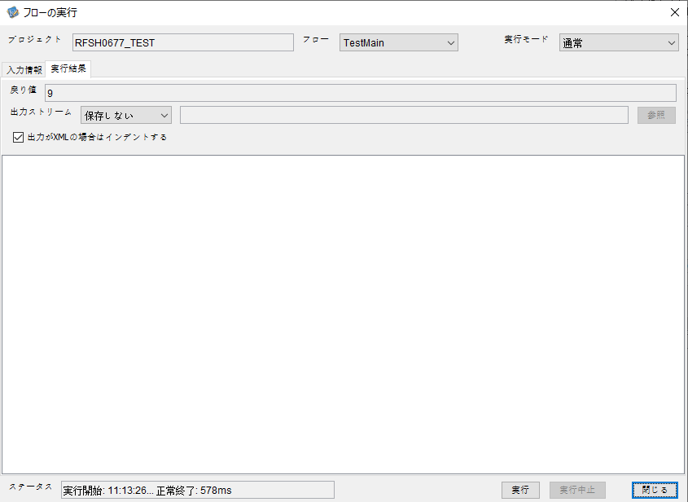

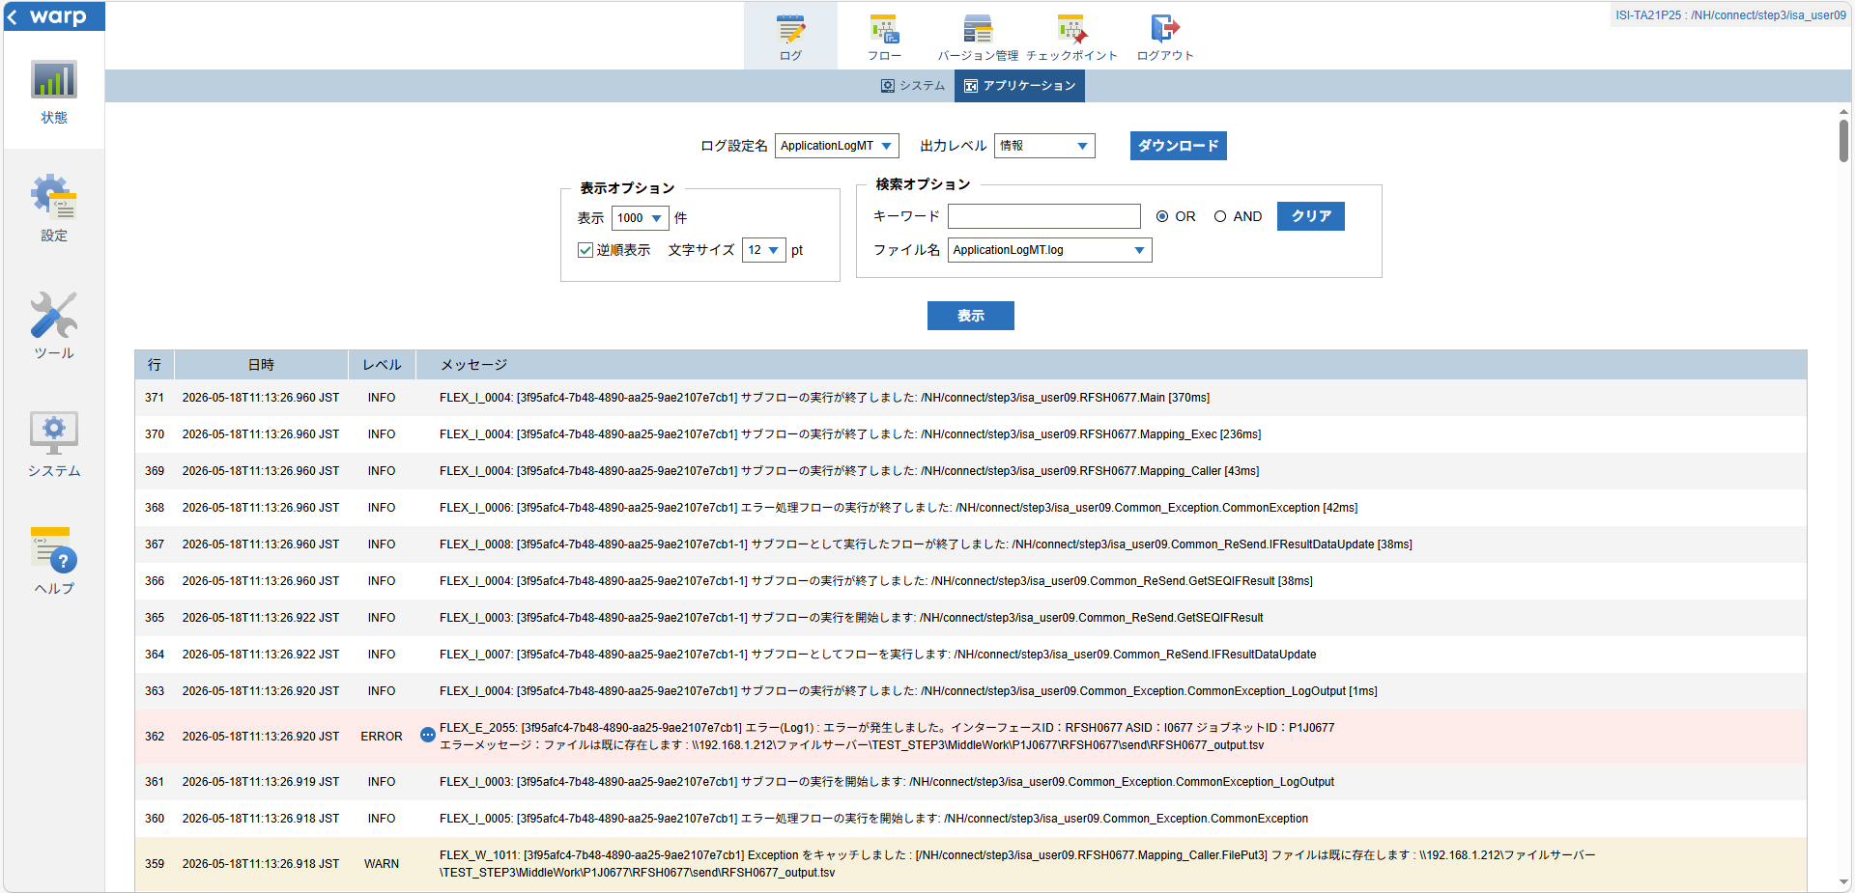
 | No.3-2-3

 |  | 行 | 日時 | レベル | メッセージ
 |  | 317 | 2026-05-18T11:13:26.590 JST | INFO | FLEX_I_0003: [3f95afc4-7b48-4890-aa25-9ae2107e7cb1] サブフローの実行を開始します: /NH/connect/step3/isa_user09.RFSH0677.Main
 |  | 318 | 2026-05-18T11:13:26.591 JST | INFO | FLEX_I_0003: [3f95afc4-7b48-4890-aa25-9ae2107e7cb1] サブフローの実行を開始します: /NH/connect/step3/isa_user09.MappingPreProcessing.MappingPreProcessing
 |  | 319 | 2026-05-18T11:13:26.592 JST | INFO | FLEX_I_0003: [3f95afc4-7b48-4890-aa25-9ae2107e7cb1] サブフローの実行を開始します: /NH/connect/step3/isa_user09.Common.LogOutput
 |  | 320 | 2026-05-18T11:13:26.593 JST | INFO | FLEX_I_0051: [3f95afc4-7b48-4890-aa25-9ae2107e7cb1] 情報(Log1) : 個別マッピング処理開始します。インターフェースID：RFSH0677 ASID：I0677 ジョブネットID：P1J0677
 |  | 321 | 2026-05-18T11:13:26.594 JST | INFO | FLEX_I_0004: [3f95afc4-7b48-4890-aa25-9ae2107e7cb1] サブフローの実行が終了しました: /NH/connect/step3/isa_user09.Common.LogOutput [2ms]
 |  | 322 | 2026-05-18T11:13:26.594 JST | INFO | FLEX_I_0003: [3f95afc4-7b48-4890-aa25-9ae2107e7cb1] サブフローの実行を開始します: /NH/connect/step3/isa_user09.Common.InputParameterCheck
 |  | 323 | 2026-05-18T11:13:26.594 JST | INFO | FLEX_I_0004: [3f95afc4-7b48-4890-aa25-9ae2107e7cb1] サブフローの実行が終了しました: /NH/connect/step3/isa_user09.Common.InputParameterCheck [0ms]
 |  | 324 | 2026-05-18T11:13:26.594 JST | INFO | FLEX_I_0003: [3f95afc4-7b48-4890-aa25-9ae2107e7cb1] サブフローの実行を開始します: /NH/connect/step3/isa_user09.Common.SettingInit
 |  | 325 | 2026-05-18T11:13:26.613 JST | INFO | FLEX_I_0004: [3f95afc4-7b48-4890-aa25-9ae2107e7cb1] サブフローの実行が終了しました: /NH/connect/step3/isa_user09.Common.SettingInit [19ms]
 |  | 326 | 2026-05-18T11:13:26.613 JST | INFO | FLEX_I_0003: [3f95afc4-7b48-4890-aa25-9ae2107e7cb1] サブフローの実行を開始します: /NH/connect/step3/isa_user09.Common.ParameterFileGet
 |  | 327 | 2026-05-18T11:13:26.707 JST | INFO | FLEX_I_0004: [3f95afc4-7b48-4890-aa25-9ae2107e7cb1] サブフローの実行が終了しました: /NH/connect/step3/isa_user09.Common.ParameterFileGet [94ms]
 |  | 328 | 2026-05-18T11:13:26.708 JST | INFO | FLEX_I_0003: [3f95afc4-7b48-4890-aa25-9ae2107e7cb1] サブフローの実行を開始します: /NH/connect/step3/isa_user09.Common.ParameterFileGet
 |  | 329 | 2026-05-18T11:13:26.722 JST | INFO | FLEX_I_0004: [3f95afc4-7b48-4890-aa25-9ae2107e7cb1] サブフローの実行が終了しました: /NH/connect/step3/isa_user09.Common.ParameterFileGet [14ms]
 |  | 330 | 2026-05-18T11:13:26.722 JST | INFO | FLEX_I_0003: [3f95afc4-7b48-4890-aa25-9ae2107e7cb1] サブフローの実行を開始します: /NH/connect/step3/isa_user09.Common_Conversion.GetConversionMst
 |  | 331 | 2026-05-18T11:13:26.724 JST | INFO | FLEX_I_0004: [3f95afc4-7b48-4890-aa25-9ae2107e7cb1] サブフローの実行が終了しました: /NH/connect/step3/isa_user09.Common_Conversion.GetConversionMst [2ms]
 |  | 332 | 2026-05-18T11:13:26.724 JST | INFO | FLEX_I_0004: [3f95afc4-7b48-4890-aa25-9ae2107e7cb1] サブフローの実行が終了しました: /NH/connect/step3/isa_user09.MappingPreProcessing.MappingPreProcessing [133ms]
 |  | 333 | 2026-05-18T11:13:26.724 JST | INFO | FLEX_I_0003: [3f95afc4-7b48-4890-aa25-9ae2107e7cb1] サブフローの実行を開始します: /NH/connect/step3/isa_user09.RFSH0677.Mapping_Exec
 |  | 334 | 2026-05-18T11:13:26.724 JST | INFO | FLEX_I_0003: [3f95afc4-7b48-4890-aa25-9ae2107e7cb1] サブフローの実行を開始します: /NH/connect/step3/isa_user09.FiletoFile.MappingPreProcessing
 |  | 335 | 2026-05-18T11:13:26.726 JST | INFO | FLEX_I_0003: [3f95afc4-7b48-4890-aa25-9ae2107e7cb1] サブフローの実行を開始します: /NH/connect/step3/isa_user09.Common.ParameterFileGet
 |  | 336 | 2026-05-18T11:13:26.735 JST | INFO | FLEX_I_0004: [3f95afc4-7b48-4890-aa25-9ae2107e7cb1] サブフローの実行が終了しました: /NH/connect/step3/isa_user09.Common.ParameterFileGet [9ms]
 |  | 337 | 2026-05-18T11:13:26.745 JST | INFO | FLEX_I_0003: [3f95afc4-7b48-4890-aa25-9ae2107e7cb1] サブフローの実行を開始します: /NH/connect/step3/isa_user09.Common.ParameterFilePut
 |  | 338 | 2026-05-18T11:13:26.748 JST | INFO | FLEX_I_0003: [3f95afc4-7b48-4890-aa25-9ae2107e7cb1] サブフローの実行を開始します: /NH/connect/step3/isa_user09.Common.ParameterFileGet
 |  | 339 | 2026-05-18T11:13:26.757 JST | INFO | FLEX_I_0004: [3f95afc4-7b48-4890-aa25-9ae2107e7cb1] サブフローの実行が終了しました: /NH/connect/step3/isa_user09.Common.ParameterFileGet [9ms]
 |  | 340 | 2026-05-18T11:13:26.842 JST | INFO | FLEX_I_0004: [3f95afc4-7b48-4890-aa25-9ae2107e7cb1] サブフローの実行が終了しました: /NH/connect/step3/isa_user09.Common.ParameterFilePut [97ms]
 |  | 341 | 2026-05-18T11:13:26.842 JST | INFO | FLEX_I_0003: [3f95afc4-7b48-4890-aa25-9ae2107e7cb1] サブフローの実行を開始します: /NH/connect/step3/isa_user09.FiletoFile.PutParameterFileCaseMulitipleFiles
 |  | 342 | 2026-05-18T11:13:26.843 JST | INFO | FLEX_I_0003: [3f95afc4-7b48-4890-aa25-9ae2107e7cb1] サブフローの実行を開始します: /NH/connect/step3/isa_user09.Common.ParameterFilePut
 |  | 343 | 2026-05-18T11:13:26.858 JST | INFO | FLEX_I_0003: [3f95afc4-7b48-4890-aa25-9ae2107e7cb1] サブフローの実行を開始します: /NH/connect/step3/isa_user09.Common.ParameterFileGet
 |  | 344 | 2026-05-18T11:13:26.870 JST | INFO | FLEX_I_0004: [3f95afc4-7b48-4890-aa25-9ae2107e7cb1] サブフローの実行が終了しました: /NH/connect/step3/isa_user09.Common.ParameterFileGet [12ms]
 |  | 345 | 2026-05-18T11:13:26.873 JST | INFO | FLEX_I_0004: [3f95afc4-7b48-4890-aa25-9ae2107e7cb1] サブフローの実行が終了しました: /NH/connect/step3/isa_user09.Common.ParameterFilePut [30ms]
 |  | 346 | 2026-05-18T11:13:26.874 JST | INFO | FLEX_I_0003: [3f95afc4-7b48-4890-aa25-9ae2107e7cb1] サブフローの実行を開始します: /NH/connect/step3/isa_user09.Common.ParameterFilePut
 |  | 347 | 2026-05-18T11:13:26.878 JST | INFO | FLEX_I_0003: [3f95afc4-7b48-4890-aa25-9ae2107e7cb1] サブフローの実行を開始します: /NH/connect/step3/isa_user09.Common.ParameterFileGet
 |  | 348 | 2026-05-18T11:13:26.887 JST | INFO | FLEX_I_0004: [3f95afc4-7b48-4890-aa25-9ae2107e7cb1] サブフローの実行が終了しました: /NH/connect/step3/isa_user09.Common.ParameterFileGet [9ms]
 |  | 349 | 2026-05-18T11:13:26.890 JST | INFO | FLEX_I_0004: [3f95afc4-7b48-4890-aa25-9ae2107e7cb1] サブフローの実行が終了しました: /NH/connect/step3/isa_user09.Common.ParameterFilePut [16ms]
 |  | 350 | 2026-05-18T11:13:26.891 JST | INFO | FLEX_I_0003: [3f95afc4-7b48-4890-aa25-9ae2107e7cb1] サブフローの実行を開始します: /NH/connect/step3/isa_user09.Common.ParameterFileGet
 |  | 351 | 2026-05-18T11:13:26.900 JST | INFO | FLEX_I_0004: [3f95afc4-7b48-4890-aa25-9ae2107e7cb1] サブフローの実行が終了しました: /NH/connect/step3/isa_user09.Common.ParameterFileGet [9ms]
 |  | 352 | 2026-05-18T11:13:26.900 JST | INFO | FLEX_I_0003: [3f95afc4-7b48-4890-aa25-9ae2107e7cb1] サブフローの実行を開始します: /NH/connect/step3/isa_user09.Common.ParameterFilePut
 |  | 353 | 2026-05-18T11:13:26.904 JST | INFO | FLEX_I_0003: [3f95afc4-7b48-4890-aa25-9ae2107e7cb1] サブフローの実行を開始します: /NH/connect/step3/isa_user09.Common.ParameterFileGet
 |  | 354 | 2026-05-18T11:13:26.912 JST | INFO | FLEX_I_0004: [3f95afc4-7b48-4890-aa25-9ae2107e7cb1] サブフローの実行が終了しました: /NH/connect/step3/isa_user09.Common.ParameterFileGet [8ms]
 |  | 355 | 2026-05-18T11:13:26.916 JST | INFO | FLEX_I_0004: [3f95afc4-7b48-4890-aa25-9ae2107e7cb1] サブフローの実行が終了しました: /NH/connect/step3/isa_user09.Common.ParameterFilePut [16ms]
 |  | 356 | 2026-05-18T11:13:26.916 JST | INFO | FLEX_I_0004: [3f95afc4-7b48-4890-aa25-9ae2107e7cb1] サブフローの実行が終了しました: /NH/connect/step3/isa_user09.FiletoFile.PutParameterFileCaseMulitipleFiles [74ms]
 |  | 357 | 2026-05-18T11:13:26.916 JST | INFO | FLEX_I_0004: [3f95afc4-7b48-4890-aa25-9ae2107e7cb1] サブフローの実行が終了しました: /NH/connect/step3/isa_user09.FiletoFile.MappingPreProcessing [192ms]
 |  | 358 | 2026-05-18T11:13:26.917 JST | INFO | FLEX_I_0003: [3f95afc4-7b48-4890-aa25-9ae2107e7cb1] サブフローの実行を開始します: /NH/connect/step3/isa_user09.RFSH0677.Mapping_Caller
 |  | 359 | 2026-05-18T11:13:26.918 JST | WARN | FLEX_W_1011: [3f95afc4-7b48-4890-aa25-9ae2107e7cb1] Exception をキャッチしました : [/NH/connect/step3/isa_user09.RFSH0677.Mapping_Caller.FilePut3] ファイルは既に存在します : \\192.168.1.212\ファイルサーバー\TEST_STEP3\MiddleWork\P1J0677\RFSH0677\send\RFSH0677_output.tsv
 |  | 360 | 2026-05-18T11:13:26.918 JST | INFO | FLEX_I_0005: [3f95afc4-7b48-4890-aa25-9ae2107e7cb1] エラー処理フローの実行を開始します: /NH/connect/step3/isa_user09.Common_Exception.CommonException
 |  | 361 | 2026-05-18T11:13:26.919 JST | INFO | FLEX_I_0003: [3f95afc4-7b48-4890-aa25-9ae2107e7cb1] サブフローの実行を開始します: /NH/connect/step3/isa_user09.Common_Exception.CommonException_LogOutput
 |  | 362 | 2026-05-18T11:13:26.920 JST | ERROR | FLEX_E_2055: [3f95afc4-7b48-4890-aa25-9ae2107e7cb1] エラー(Log1) : エラーが発生しました。インターフェースID：RFSH0677 ASID：I0677 ジョブネットID：P1J0677
 |  | 363 | 2026-05-18T11:13:26.920 JST | INFO | FLEX_I_0004: [3f95afc4-7b48-4890-aa25-9ae2107e7cb1] サブフローの実行が終了しました: /NH/connect/step3/isa_user09.Common_Exception.CommonException_LogOutput [1ms]
 |  | 364 | 2026-05-18T11:13:26.922 JST | INFO | FLEX_I_0007: [3f95afc4-7b48-4890-aa25-9ae2107e7cb1-1] サブフローとしてフローを実行します: /NH/connect/step3/isa_user09.Common_ReSend.IFResultDataUpdate
 |  | 365 | 2026-05-18T11:13:26.922 JST | INFO | FLEX_I_0003: [3f95afc4-7b48-4890-aa25-9ae2107e7cb1-1] サブフローの実行を開始します: /NH/connect/step3/isa_user09.Common_ReSend.GetSEQIFResult
 |  | 366 | 2026-05-18T11:13:26.960 JST | INFO | FLEX_I_0004: [3f95afc4-7b48-4890-aa25-9ae2107e7cb1-1] サブフローの実行が終了しました: /NH/connect/step3/isa_user09.Common_ReSend.GetSEQIFResult [38ms]
 |  | 367 | 2026-05-18T11:13:26.960 JST | INFO | FLEX_I_0008: [3f95afc4-7b48-4890-aa25-9ae2107e7cb1-1] サブフローとして実行したフローが終了しました: /NH/connect/step3/isa_user09.Common_ReSend.IFResultDataUpdate [38ms]
 |  | 368 | 2026-05-18T11:13:26.960 JST | INFO | FLEX_I_0006: [3f95afc4-7b48-4890-aa25-9ae2107e7cb1] エラー処理フローの実行が終了しました: /NH/connect/step3/isa_user09.Common_Exception.CommonException [42ms]
 |  | 369 | 2026-05-18T11:13:26.960 JST | INFO | FLEX_I_0004: [3f95afc4-7b48-4890-aa25-9ae2107e7cb1] サブフローの実行が終了しました: /NH/connect/step3/isa_user09.RFSH0677.Mapping_Caller [43ms]
 |  | 370 | 2026-05-18T11:13:26.960 JST | INFO | FLEX_I_0004: [3f95afc4-7b48-4890-aa25-9ae2107e7cb1] サブフローの実行が終了しました: /NH/connect/step3/isa_user09.RFSH0677.Mapping_Exec [236ms]
 |  | 371 | 2026-05-18T11:13:26.960 JST | INFO | FLEX_I_0004: [3f95afc4-7b48-4890-aa25-9ae2107e7cb1] サブフローの実行が終了しました: /NH/connect/step3/isa_user09.RFSH0677.Main [370ms]

■5回目 正常系・0byteファイル

受信ファイルが0byte。

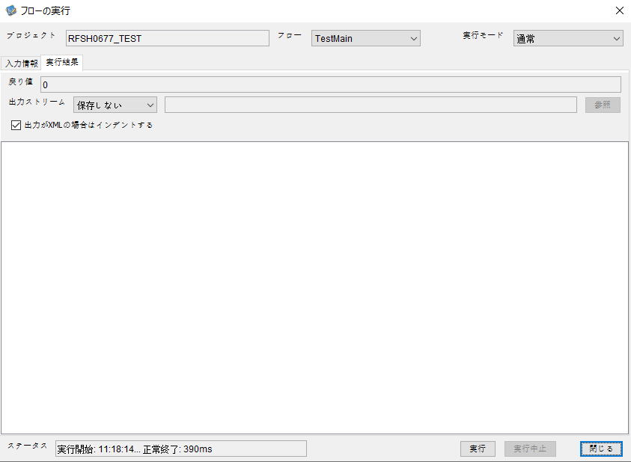

 |  | 行 | 日時 | レベル | メッセージ
 |  | 437 | 2026-05-18T11:18:14.065 JST | INFO | FLEX_I_0003: [dc508ac6-ef49-454e-91fb-d6a7adbc9612] サブフローの実行を開始します: /NH/connect/step3/isa_user09.RFSH0677.Main
 |  | 438 | 2026-05-18T11:18:14.066 JST | INFO | FLEX_I_0003: [dc508ac6-ef49-454e-91fb-d6a7adbc9612] サブフローの実行を開始します: /NH/connect/step3/isa_user09.MappingPreProcessing.MappingPreProcessing
 |  | 439 | 2026-05-18T11:18:14.067 JST | INFO | FLEX_I_0003: [dc508ac6-ef49-454e-91fb-d6a7adbc9612] サブフローの実行を開始します: /NH/connect/step3/isa_user09.Common.LogOutput
 |  | 440 | 2026-05-18T11:18:14.068 JST | INFO | FLEX_I_0051: [dc508ac6-ef49-454e-91fb-d6a7adbc9612] 情報(Log1) : 個別マッピング処理開始します。インターフェースID：RFSH0677 ASID：I0677 ジョブネットID：P1J0677
 |  | 441 | 2026-05-18T11:18:14.068 JST | INFO | FLEX_I_0004: [dc508ac6-ef49-454e-91fb-d6a7adbc9612] サブフローの実行が終了しました: /NH/connect/step3/isa_user09.Common.LogOutput [1ms]
 |  | 442 | 2026-05-18T11:18:14.068 JST | INFO | FLEX_I_0003: [dc508ac6-ef49-454e-91fb-d6a7adbc9612] サブフローの実行を開始します: /NH/connect/step3/isa_user09.Common.InputParameterCheck
 |  | 443 | 2026-05-18T11:18:14.068 JST | INFO | FLEX_I_0004: [dc508ac6-ef49-454e-91fb-d6a7adbc9612] サブフローの実行が終了しました: /NH/connect/step3/isa_user09.Common.InputParameterCheck [0ms]
 |  | 444 | 2026-05-18T11:18:14.069 JST | INFO | FLEX_I_0003: [dc508ac6-ef49-454e-91fb-d6a7adbc9612] サブフローの実行を開始します: /NH/connect/step3/isa_user09.Common.SettingInit
 |  | 445 | 2026-05-18T11:18:14.086 JST | INFO | FLEX_I_0004: [dc508ac6-ef49-454e-91fb-d6a7adbc9612] サブフローの実行が終了しました: /NH/connect/step3/isa_user09.Common.SettingInit [17ms]
 |  | 446 | 2026-05-18T11:18:14.086 JST | INFO | FLEX_I_0003: [dc508ac6-ef49-454e-91fb-d6a7adbc9612] サブフローの実行を開始します: /NH/connect/step3/isa_user09.Common.ParameterFileGet
 |  | 447 | 2026-05-18T11:18:14.096 JST | INFO | FLEX_I_0004: [dc508ac6-ef49-454e-91fb-d6a7adbc9612] サブフローの実行が終了しました: /NH/connect/step3/isa_user09.Common.ParameterFileGet [10ms]
 |  | 448 | 2026-05-18T11:18:14.097 JST | INFO | FLEX_I_0003: [dc508ac6-ef49-454e-91fb-d6a7adbc9612] サブフローの実行を開始します: /NH/connect/step3/isa_user09.Common_FileSendReceive.WorkFileDelete
 |  | 449 | 2026-05-18T11:18:14.098 JST | INFO | FLEX_I_0004: [dc508ac6-ef49-454e-91fb-d6a7adbc9612] サブフローの実行が終了しました: /NH/connect/step3/isa_user09.Common_FileSendReceive.WorkFileDelete [1ms]
 |  | 450 | 2026-05-18T11:18:14.098 JST | INFO | FLEX_I_0003: [dc508ac6-ef49-454e-91fb-d6a7adbc9612] サブフローの実行を開始します: /NH/connect/step3/isa_user09.Common.ParameterFileGet
 |  | 451 | 2026-05-18T11:18:14.108 JST | INFO | FLEX_I_0004: [dc508ac6-ef49-454e-91fb-d6a7adbc9612] サブフローの実行が終了しました: /NH/connect/step3/isa_user09.Common.ParameterFileGet [10ms]
 |  | 452 | 2026-05-18T11:18:14.108 JST | INFO | FLEX_I_0003: [dc508ac6-ef49-454e-91fb-d6a7adbc9612] サブフローの実行を開始します: /NH/connect/step3/isa_user09.Common_FileSendReceive.WorkFileDelete
 |  | 453 | 2026-05-18T11:18:14.123 JST | INFO | FLEX_I_0004: [dc508ac6-ef49-454e-91fb-d6a7adbc9612] サブフローの実行が終了しました: /NH/connect/step3/isa_user09.Common_FileSendReceive.WorkFileDelete [15ms]
 |  | 454 | 2026-05-18T11:18:14.124 JST | INFO | FLEX_I_0003: [dc508ac6-ef49-454e-91fb-d6a7adbc9612] サブフローの実行を開始します: /NH/connect/step3/isa_user09.Common_Conversion.GetConversionMst
 |  | 455 | 2026-05-18T11:18:14.125 JST | INFO | FLEX_I_0004: [dc508ac6-ef49-454e-91fb-d6a7adbc9612] サブフローの実行が終了しました: /NH/connect/step3/isa_user09.Common_Conversion.GetConversionMst [1ms]
 |  | 456 | 2026-05-18T11:18:14.125 JST | INFO | FLEX_I_0004: [dc508ac6-ef49-454e-91fb-d6a7adbc9612] サブフローの実行が終了しました: /NH/connect/step3/isa_user09.MappingPreProcessing.MappingPreProcessing [59ms]
 |  | 457 | 2026-05-18T11:18:14.125 JST | INFO | FLEX_I_0003: [dc508ac6-ef49-454e-91fb-d6a7adbc9612] サブフローの実行を開始します: /NH/connect/step3/isa_user09.RFSH0677.Mapping_Exec
 |  | 458 | 2026-05-18T11:18:14.126 JST | INFO | FLEX_I_0003: [dc508ac6-ef49-454e-91fb-d6a7adbc9612] サブフローの実行を開始します: /NH/connect/step3/isa_user09.FiletoFile.MappingPreProcessing
 |  | 459 | 2026-05-18T11:18:14.127 JST | INFO | FLEX_I_0003: [dc508ac6-ef49-454e-91fb-d6a7adbc9612] サブフローの実行を開始します: /NH/connect/step3/isa_user09.Common.ParameterFileGet
 |  | 460 | 2026-05-18T11:18:14.136 JST | INFO | FLEX_I_0004: [dc508ac6-ef49-454e-91fb-d6a7adbc9612] サブフローの実行が終了しました: /NH/connect/step3/isa_user09.Common.ParameterFileGet [9ms]
 |  | 461 | 2026-05-18T11:18:14.146 JST | INFO | FLEX_I_0003: [dc508ac6-ef49-454e-91fb-d6a7adbc9612] サブフローの実行を開始します: /NH/connect/step3/isa_user09.Common.ParameterFilePut
 |  | 462 | 2026-05-18T11:18:14.150 JST | INFO | FLEX_I_0003: [dc508ac6-ef49-454e-91fb-d6a7adbc9612] サブフローの実行を開始します: /NH/connect/step3/isa_user09.Common.ParameterFileGet
 |  | 463 | 2026-05-18T11:18:14.159 JST | INFO | FLEX_I_0004: [dc508ac6-ef49-454e-91fb-d6a7adbc9612] サブフローの実行が終了しました: /NH/connect/step3/isa_user09.Common.ParameterFileGet [9ms]
 |  | 464 | 2026-05-18T11:18:14.170 JST | INFO | FLEX_I_0004: [dc508ac6-ef49-454e-91fb-d6a7adbc9612] サブフローの実行が終了しました: /NH/connect/step3/isa_user09.Common.ParameterFilePut [24ms]
 |  | 465 | 2026-05-18T11:18:14.170 JST | INFO | FLEX_I_0003: [dc508ac6-ef49-454e-91fb-d6a7adbc9612] サブフローの実行を開始します: /NH/connect/step3/isa_user09.FiletoFile.PutParameterFileCaseMulitipleFiles
 |  | 466 | 2026-05-18T11:18:14.171 JST | INFO | FLEX_I_0003: [dc508ac6-ef49-454e-91fb-d6a7adbc9612] サブフローの実行を開始します: /NH/connect/step3/isa_user09.Common.ParameterFilePut
 |  | 467 | 2026-05-18T11:18:14.177 JST | INFO | FLEX_I_0003: [dc508ac6-ef49-454e-91fb-d6a7adbc9612] サブフローの実行を開始します: /NH/connect/step3/isa_user09.Common.ParameterFileGet
 |  | 468 | 2026-05-18T11:18:14.185 JST | INFO | FLEX_I_0004: [dc508ac6-ef49-454e-91fb-d6a7adbc9612] サブフローの実行が終了しました: /NH/connect/step3/isa_user09.Common.ParameterFileGet [8ms]
 |  | 469 | 2026-05-18T11:18:14.195 JST | INFO | FLEX_I_0004: [dc508ac6-ef49-454e-91fb-d6a7adbc9612] サブフローの実行が終了しました: /NH/connect/step3/isa_user09.Common.ParameterFilePut [24ms]
 |  | 470 | 2026-05-18T11:18:14.196 JST | INFO | FLEX_I_0003: [dc508ac6-ef49-454e-91fb-d6a7adbc9612] サブフローの実行を開始します: /NH/connect/step3/isa_user09.Common.ParameterFilePut
 |  | 471 | 2026-05-18T11:18:14.200 JST | INFO | FLEX_I_0003: [dc508ac6-ef49-454e-91fb-d6a7adbc9612] サブフローの実行を開始します: /NH/connect/step3/isa_user09.Common.ParameterFileGet
 |  | 472 | 2026-05-18T11:18:14.209 JST | INFO | FLEX_I_0004: [dc508ac6-ef49-454e-91fb-d6a7adbc9612] サブフローの実行が終了しました: /NH/connect/step3/isa_user09.Common.ParameterFileGet [9ms]
 |  | 473 | 2026-05-18T11:18:14.220 JST | INFO | FLEX_I_0004: [dc508ac6-ef49-454e-91fb-d6a7adbc9612] サブフローの実行が終了しました: /NH/connect/step3/isa_user09.Common.ParameterFilePut [24ms]
 |  | 474 | 2026-05-18T11:18:14.221 JST | INFO | FLEX_I_0003: [dc508ac6-ef49-454e-91fb-d6a7adbc9612] サブフローの実行を開始します: /NH/connect/step3/isa_user09.Common.ParameterFileGet
 |  | 475 | 2026-05-18T11:18:14.229 JST | INFO | FLEX_I_0004: [dc508ac6-ef49-454e-91fb-d6a7adbc9612] サブフローの実行が終了しました: /NH/connect/step3/isa_user09.Common.ParameterFileGet [8ms]
 |  | 476 | 2026-05-18T11:18:14.229 JST | INFO | FLEX_I_0004: [dc508ac6-ef49-454e-91fb-d6a7adbc9612] サブフローの実行が終了しました: /NH/connect/step3/isa_user09.FiletoFile.PutParameterFileCaseMulitipleFiles [59ms]
 |  | 477 | 2026-05-18T11:18:14.229 JST | INFO | FLEX_I_0004: [dc508ac6-ef49-454e-91fb-d6a7adbc9612] サブフローの実行が終了しました: /NH/connect/step3/isa_user09.FiletoFile.MappingPreProcessing [103ms]
 |  | 478 | 2026-05-18T11:18:14.230 JST | INFO | FLEX_I_0003: [dc508ac6-ef49-454e-91fb-d6a7adbc9612] サブフローの実行を開始します: /NH/connect/step3/isa_user09.RFSH0677.Mapping_Caller
 |  | 479 | 2026-05-18T11:18:14.235 JST | INFO | FLEX_I_0004: [dc508ac6-ef49-454e-91fb-d6a7adbc9612] サブフローの実行が終了しました: /NH/connect/step3/isa_user09.RFSH0677.Mapping_Caller [5ms]
 |  | 480 | 2026-05-18T11:18:14.235 JST | INFO | FLEX_I_0003: [dc508ac6-ef49-454e-91fb-d6a7adbc9612] サブフローの実行を開始します: /NH/connect/step3/isa_user09.FiletoFile.MappingPostProcessing
 |  | 481 | 2026-05-18T11:18:14.237 JST | INFO | FLEX_I_0003: [dc508ac6-ef49-454e-91fb-d6a7adbc9612] サブフローの実行を開始します: /NH/connect/step3/isa_user09.Common.LogOutput
 |  | 482 | 2026-05-18T11:18:14.237 JST | INFO | FLEX_I_0051: [dc508ac6-ef49-454e-91fb-d6a7adbc9612] 情報(Log1) : ファイルを作成しました。インターフェースID：RFSH0677 ASID：I0677 ジョブネットID：P1J0677 ファイル名：RFSH0677_output.tsv 処理件数：0件
 |  | 483 | 2026-05-18T11:18:14.237 JST | INFO | FLEX_I_0004: [dc508ac6-ef49-454e-91fb-d6a7adbc9612] サブフローの実行が終了しました: /NH/connect/step3/isa_user09.Common.LogOutput [0ms]
 |  | 484 | 2026-05-18T11:18:14.239 JST | INFO | FLEX_I_0003: [dc508ac6-ef49-454e-91fb-d6a7adbc9612] サブフローの実行を開始します: /NH/connect/step3/isa_user09.Common_FileSendReceive.OutputFileCopy
 |  | 485 | 2026-05-18T11:18:14.239 JST | INFO | FLEX_I_0004: [dc508ac6-ef49-454e-91fb-d6a7adbc9612] サブフローの実行が終了しました: /NH/connect/step3/isa_user09.Common_FileSendReceive.OutputFileCopy [0ms]
 |  | 486 | 2026-05-18T11:18:14.239 JST | INFO | FLEX_I_0003: [dc508ac6-ef49-454e-91fb-d6a7adbc9612] サブフローの実行を開始します: /NH/connect/step3/isa_user09.Common.ParameterFilePut
 |  | 487 | 2026-05-18T11:18:14.243 JST | INFO | FLEX_I_0003: [dc508ac6-ef49-454e-91fb-d6a7adbc9612] サブフローの実行を開始します: /NH/connect/step3/isa_user09.Common.ParameterFileGet
 |  | 488 | 2026-05-18T11:18:14.252 JST | INFO | FLEX_I_0004: [dc508ac6-ef49-454e-91fb-d6a7adbc9612] サブフローの実行が終了しました: /NH/connect/step3/isa_user09.Common.ParameterFileGet [9ms]
 |  | 489 | 2026-05-18T11:18:14.263 JST | INFO | FLEX_I_0004: [dc508ac6-ef49-454e-91fb-d6a7adbc9612] サブフローの実行が終了しました: /NH/connect/step3/isa_user09.Common.ParameterFilePut [24ms]
 |  | 490 | 2026-05-18T11:18:14.263 JST | INFO | FLEX_I_0004: [dc508ac6-ef49-454e-91fb-d6a7adbc9612] サブフローの実行が終了しました: /NH/connect/step3/isa_user09.FiletoFile.MappingPostProcessing [28ms]
 |  | 491 | 2026-05-18T11:18:14.263 JST | INFO | FLEX_I_0004: [dc508ac6-ef49-454e-91fb-d6a7adbc9612] サブフローの実行が終了しました: /NH/connect/step3/isa_user09.RFSH0677.Mapping_Exec [138ms]
 |  | 492 | 2026-05-18T11:18:14.263 JST | INFO | FLEX_I_0003: [dc508ac6-ef49-454e-91fb-d6a7adbc9612] サブフローの実行を開始します: /NH/connect/step3/isa_user09.MappingPostProcessing.MappingPostProcessing
 |  | 493 | 2026-05-18T11:18:14.264 JST | INFO | FLEX_I_0003: [dc508ac6-ef49-454e-91fb-d6a7adbc9612] サブフローの実行を開始します: /NH/connect/step3/isa_user09.Common.LogOutput
 |  | 494 | 2026-05-18T11:18:14.264 JST | INFO | FLEX_I_0051: [dc508ac6-ef49-454e-91fb-d6a7adbc9612] 情報(Log1) : 個別マッピング処理終了します。インターフェースID：RFSH0677 ASID：I0677 ジョブネットID：P1J0677
 |  | 495 | 2026-05-18T11:18:14.264 JST | INFO | FLEX_I_0004: [dc508ac6-ef49-454e-91fb-d6a7adbc9612] サブフローの実行が終了しました: /NH/connect/step3/isa_user09.Common.LogOutput [0ms]
 |  | 496 | 2026-05-18T11:18:14.264 JST | INFO | FLEX_I_0004: [dc508ac6-ef49-454e-91fb-d6a7adbc9612] サブフローの実行が終了しました: /NH/connect/step3/isa_user09.MappingPostProcessing.MappingPostProcessing [1ms]
 |  | 497 | 2026-05-18T11:18:14.264 JST | INFO | FLEX_I_0004: [dc508ac6-ef49-454e-91fb-d6a7adbc9612] サブフローの実行が終了しました: /NH/connect/step3/isa_user09.RFSH0677.Main [199ms]

 | No.4-1-2
 | No.7-1-2

■6回目 正常系・データ行1000行

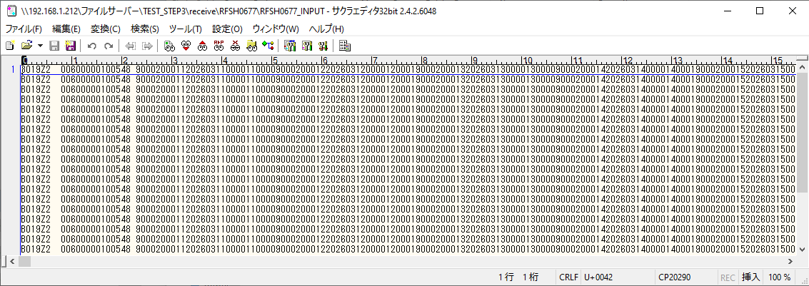
受信データ行1000行





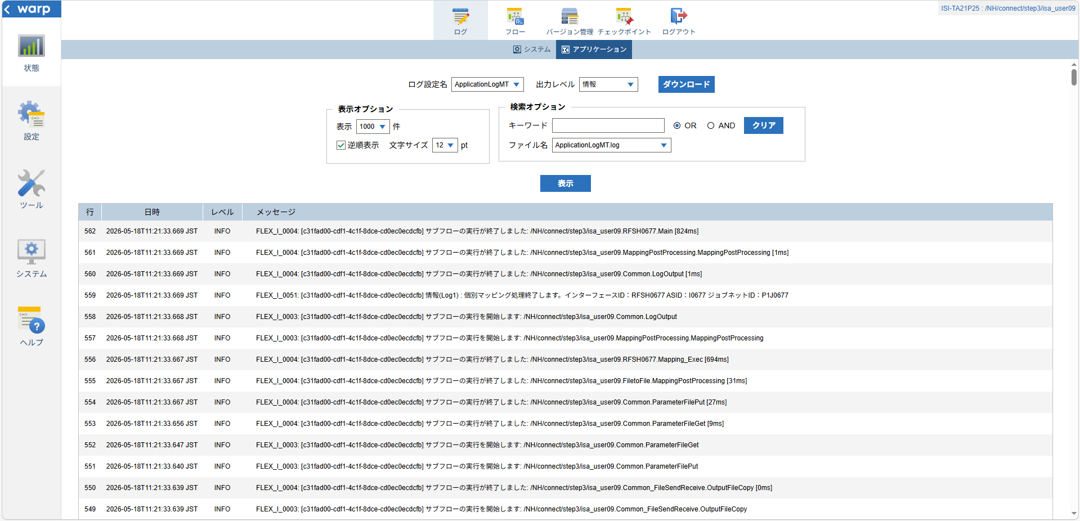

 |  | 行 | 日時 | レベル | メッセージ
 |  | 498 | 2026-05-18T11:21:32.845 JST | INFO | FLEX_I_0003: [c31fad00-cdf1-4c1f-8dce-cd0ec0ecdcfb] サブフローの実行を開始します: /NH/connect/step3/isa_user09.RFSH0677.Main
 |  | 499 | 2026-05-18T11:21:32.847 JST | INFO | FLEX_I_0003: [c31fad00-cdf1-4c1f-8dce-cd0ec0ecdcfb] サブフローの実行を開始します: /NH/connect/step3/isa_user09.MappingPreProcessing.MappingPreProcessing
 |  | 500 | 2026-05-18T11:21:32.848 JST | INFO | FLEX_I_0003: [c31fad00-cdf1-4c1f-8dce-cd0ec0ecdcfb] サブフローの実行を開始します: /NH/connect/step3/isa_user09.Common.LogOutput
 |  | 501 | 2026-05-18T11:21:32.848 JST | INFO | FLEX_I_0051: [c31fad00-cdf1-4c1f-8dce-cd0ec0ecdcfb] 情報(Log1) : 個別マッピング処理開始します。インターフェースID：RFSH0677 ASID：I0677 ジョブネットID：P1J0677
 |  | 502 | 2026-05-18T11:21:32.848 JST | INFO | FLEX_I_0004: [c31fad00-cdf1-4c1f-8dce-cd0ec0ecdcfb] サブフローの実行が終了しました: /NH/connect/step3/isa_user09.Common.LogOutput [0ms]
 |  | 503 | 2026-05-18T11:21:32.848 JST | INFO | FLEX_I_0003: [c31fad00-cdf1-4c1f-8dce-cd0ec0ecdcfb] サブフローの実行を開始します: /NH/connect/step3/isa_user09.Common.InputParameterCheck
 |  | 504 | 2026-05-18T11:21:32.849 JST | INFO | FLEX_I_0004: [c31fad00-cdf1-4c1f-8dce-cd0ec0ecdcfb] サブフローの実行が終了しました: /NH/connect/step3/isa_user09.Common.InputParameterCheck [1ms]
 |  | 505 | 2026-05-18T11:21:32.849 JST | INFO | FLEX_I_0003: [c31fad00-cdf1-4c1f-8dce-cd0ec0ecdcfb] サブフローの実行を開始します: /NH/connect/step3/isa_user09.Common.SettingInit
 |  | 506 | 2026-05-18T11:21:32.866 JST | INFO | FLEX_I_0004: [c31fad00-cdf1-4c1f-8dce-cd0ec0ecdcfb] サブフローの実行が終了しました: /NH/connect/step3/isa_user09.Common.SettingInit [17ms]
 |  | 507 | 2026-05-18T11:21:32.867 JST | INFO | FLEX_I_0003: [c31fad00-cdf1-4c1f-8dce-cd0ec0ecdcfb] サブフローの実行を開始します: /NH/connect/step3/isa_user09.Common.ParameterFileGet
 |  | 508 | 2026-05-18T11:21:32.877 JST | INFO | FLEX_I_0004: [c31fad00-cdf1-4c1f-8dce-cd0ec0ecdcfb] サブフローの実行が終了しました: /NH/connect/step3/isa_user09.Common.ParameterFileGet [10ms]
 |  | 509 | 2026-05-18T11:21:32.877 JST | INFO | FLEX_I_0003: [c31fad00-cdf1-4c1f-8dce-cd0ec0ecdcfb] サブフローの実行を開始します: /NH/connect/step3/isa_user09.Common_FileSendReceive.WorkFileDelete
 |  | 510 | 2026-05-18T11:21:32.878 JST | INFO | FLEX_I_0004: [c31fad00-cdf1-4c1f-8dce-cd0ec0ecdcfb] サブフローの実行が終了しました: /NH/connect/step3/isa_user09.Common_FileSendReceive.WorkFileDelete [1ms]
 |  | 511 | 2026-05-18T11:21:32.878 JST | INFO | FLEX_I_0003: [c31fad00-cdf1-4c1f-8dce-cd0ec0ecdcfb] サブフローの実行を開始します: /NH/connect/step3/isa_user09.Common.ParameterFileGet
 |  | 512 | 2026-05-18T11:21:32.887 JST | INFO | FLEX_I_0004: [c31fad00-cdf1-4c1f-8dce-cd0ec0ecdcfb] サブフローの実行が終了しました: /NH/connect/step3/isa_user09.Common.ParameterFileGet [9ms]
 |  | 513 | 2026-05-18T11:21:32.888 JST | INFO | FLEX_I_0003: [c31fad00-cdf1-4c1f-8dce-cd0ec0ecdcfb] サブフローの実行を開始します: /NH/connect/step3/isa_user09.Common_FileSendReceive.WorkFileDelete
 |  | 514 | 2026-05-18T11:21:32.968 JST | INFO | FLEX_I_0004: [c31fad00-cdf1-4c1f-8dce-cd0ec0ecdcfb] サブフローの実行が終了しました: /NH/connect/step3/isa_user09.Common_FileSendReceive.WorkFileDelete [80ms]
 |  | 515 | 2026-05-18T11:21:32.970 JST | INFO | FLEX_I_0003: [c31fad00-cdf1-4c1f-8dce-cd0ec0ecdcfb] サブフローの実行を開始します: /NH/connect/step3/isa_user09.Common_Conversion.GetConversionMst
 |  | 516 | 2026-05-18T11:21:32.973 JST | INFO | FLEX_I_0004: [c31fad00-cdf1-4c1f-8dce-cd0ec0ecdcfb] サブフローの実行が終了しました: /NH/connect/step3/isa_user09.Common_Conversion.GetConversionMst [3ms]
 |  | 517 | 2026-05-18T11:21:32.973 JST | INFO | FLEX_I_0004: [c31fad00-cdf1-4c1f-8dce-cd0ec0ecdcfb] サブフローの実行が終了しました: /NH/connect/step3/isa_user09.MappingPreProcessing.MappingPreProcessing [126ms]
 |  | 518 | 2026-05-18T11:21:32.973 JST | INFO | FLEX_I_0003: [c31fad00-cdf1-4c1f-8dce-cd0ec0ecdcfb] サブフローの実行を開始します: /NH/connect/step3/isa_user09.RFSH0677.Mapping_Exec
 |  | 519 | 2026-05-18T11:21:32.974 JST | INFO | FLEX_I_0003: [c31fad00-cdf1-4c1f-8dce-cd0ec0ecdcfb] サブフローの実行を開始します: /NH/connect/step3/isa_user09.FiletoFile.MappingPreProcessing
 |  | 520 | 2026-05-18T11:21:32.977 JST | INFO | FLEX_I_0003: [c31fad00-cdf1-4c1f-8dce-cd0ec0ecdcfb] サブフローの実行を開始します: /NH/connect/step3/isa_user09.Common.ParameterFileGet
 |  | 521 | 2026-05-18T11:21:32.992 JST | INFO | FLEX_I_0004: [c31fad00-cdf1-4c1f-8dce-cd0ec0ecdcfb] サブフローの実行が終了しました: /NH/connect/step3/isa_user09.Common.ParameterFileGet [15ms]
 |  | 522 | 2026-05-18T11:21:33.001 JST | INFO | FLEX_I_0003: [c31fad00-cdf1-4c1f-8dce-cd0ec0ecdcfb] サブフローの実行を開始します: /NH/connect/step3/isa_user09.Common.ParameterFilePut
 |  | 523 | 2026-05-18T11:21:33.005 JST | INFO | FLEX_I_0003: [c31fad00-cdf1-4c1f-8dce-cd0ec0ecdcfb] サブフローの実行を開始します: /NH/connect/step3/isa_user09.Common.ParameterFileGet
 |  | 524 | 2026-05-18T11:21:33.013 JST | INFO | FLEX_I_0004: [c31fad00-cdf1-4c1f-8dce-cd0ec0ecdcfb] サブフローの実行が終了しました: /NH/connect/step3/isa_user09.Common.ParameterFileGet [8ms]
 |  | 525 | 2026-05-18T11:21:33.025 JST | INFO | FLEX_I_0004: [c31fad00-cdf1-4c1f-8dce-cd0ec0ecdcfb] サブフローの実行が終了しました: /NH/connect/step3/isa_user09.Common.ParameterFilePut [24ms]
 |  | 526 | 2026-05-18T11:21:33.025 JST | INFO | FLEX_I_0003: [c31fad00-cdf1-4c1f-8dce-cd0ec0ecdcfb] サブフローの実行を開始します: /NH/connect/step3/isa_user09.FiletoFile.PutParameterFileCaseMulitipleFiles
 |  | 527 | 2026-05-18T11:21:33.025 JST | INFO | FLEX_I_0003: [c31fad00-cdf1-4c1f-8dce-cd0ec0ecdcfb] サブフローの実行を開始します: /NH/connect/step3/isa_user09.Common.ParameterFilePut
 |  | 528 | 2026-05-18T11:21:33.030 JST | INFO | FLEX_I_0003: [c31fad00-cdf1-4c1f-8dce-cd0ec0ecdcfb] サブフローの実行を開始します: /NH/connect/step3/isa_user09.Common.ParameterFileGet
 |  | 529 | 2026-05-18T11:21:33.038 JST | INFO | FLEX_I_0004: [c31fad00-cdf1-4c1f-8dce-cd0ec0ecdcfb] サブフローの実行が終了しました: /NH/connect/step3/isa_user09.Common.ParameterFileGet [8ms]
 |  | 530 | 2026-05-18T11:21:33.048 JST | INFO | FLEX_I_0004: [c31fad00-cdf1-4c1f-8dce-cd0ec0ecdcfb] サブフローの実行が終了しました: /NH/connect/step3/isa_user09.Common.ParameterFilePut [23ms]
 |  | 531 | 2026-05-18T11:21:33.049 JST | INFO | FLEX_I_0003: [c31fad00-cdf1-4c1f-8dce-cd0ec0ecdcfb] サブフローの実行を開始します: /NH/connect/step3/isa_user09.Common.ParameterFilePut
 |  | 532 | 2026-05-18T11:21:33.053 JST | INFO | FLEX_I_0003: [c31fad00-cdf1-4c1f-8dce-cd0ec0ecdcfb] サブフローの実行を開始します: /NH/connect/step3/isa_user09.Common.ParameterFileGet
 |  | 533 | 2026-05-18T11:21:33.062 JST | INFO | FLEX_I_0004: [c31fad00-cdf1-4c1f-8dce-cd0ec0ecdcfb] サブフローの実行が終了しました: /NH/connect/step3/isa_user09.Common.ParameterFileGet [9ms]
 |  | 534 | 2026-05-18T11:21:33.073 JST | INFO | FLEX_I_0004: [c31fad00-cdf1-4c1f-8dce-cd0ec0ecdcfb] サブフローの実行が終了しました: /NH/connect/step3/isa_user09.Common.ParameterFilePut [24ms]
 |  | 535 | 2026-05-18T11:21:33.073 JST | INFO | FLEX_I_0003: [c31fad00-cdf1-4c1f-8dce-cd0ec0ecdcfb] サブフローの実行を開始します: /NH/connect/step3/isa_user09.Common.ParameterFileGet
 |  | 536 | 2026-05-18T11:21:33.082 JST | INFO | FLEX_I_0004: [c31fad00-cdf1-4c1f-8dce-cd0ec0ecdcfb] サブフローの実行が終了しました: /NH/connect/step3/isa_user09.Common.ParameterFileGet [9ms]
 |  | 537 | 2026-05-18T11:21:33.082 JST | INFO | FLEX_I_0004: [c31fad00-cdf1-4c1f-8dce-cd0ec0ecdcfb] サブフローの実行が終了しました: /NH/connect/step3/isa_user09.FiletoFile.PutParameterFileCaseMulitipleFiles [57ms]
 |  | 538 | 2026-05-18T11:21:33.082 JST | INFO | FLEX_I_0004: [c31fad00-cdf1-4c1f-8dce-cd0ec0ecdcfb] サブフローの実行が終了しました: /NH/connect/step3/isa_user09.FiletoFile.MappingPreProcessing [108ms]
 |  | 539 | 2026-05-18T11:21:33.082 JST | INFO | FLEX_I_0003: [c31fad00-cdf1-4c1f-8dce-cd0ec0ecdcfb] サブフローの実行を開始します: /NH/connect/step3/isa_user09.RFSH0677.Mapping_Caller
 |  | 540 | 2026-05-18T11:21:33.200 JST | INFO | FLEX_I_0003: [c31fad00-cdf1-4c1f-8dce-cd0ec0ecdcfb] サブフローの実行を開始します: /NH/connect/step3/isa_user09.Mapping_0022-2.Mapping
 |  | 541 | 2026-05-18T11:21:33.627 JST | INFO | FLEX_I_0004: [c31fad00-cdf1-4c1f-8dce-cd0ec0ecdcfb] サブフローの実行が終了しました: /NH/connect/step3/isa_user09.Mapping_0022-2.Mapping [427ms]
 |  | 542 | 2026-05-18T11:21:33.627 JST | INFO | FLEX_I_0003: [c31fad00-cdf1-4c1f-8dce-cd0ec0ecdcfb] サブフローの実行を開始します: /NH/connect/step3/isa_user09.RFSH0677.Mapping_FilePut
 |  | 543 | 2026-05-18T11:21:33.635 JST | INFO | FLEX_I_0004: [c31fad00-cdf1-4c1f-8dce-cd0ec0ecdcfb] サブフローの実行が終了しました: /NH/connect/step3/isa_user09.RFSH0677.Mapping_FilePut [8ms]
 |  | 544 | 2026-05-18T11:21:33.635 JST | INFO | FLEX_I_0004: [c31fad00-cdf1-4c1f-8dce-cd0ec0ecdcfb] サブフローの実行が終了しました: /NH/connect/step3/isa_user09.RFSH0677.Mapping_Caller [553ms]
 |  | 545 | 2026-05-18T11:21:33.636 JST | INFO | FLEX_I_0003: [c31fad00-cdf1-4c1f-8dce-cd0ec0ecdcfb] サブフローの実行を開始します: /NH/connect/step3/isa_user09.FiletoFile.MappingPostProcessing
 |  | 546 | 2026-05-18T11:21:33.637 JST | INFO | FLEX_I_0003: [c31fad00-cdf1-4c1f-8dce-cd0ec0ecdcfb] サブフローの実行を開始します: /NH/connect/step3/isa_user09.Common.LogOutput
 |  | 547 | 2026-05-18T11:21:33.638 JST | INFO | FLEX_I_0051: [c31fad00-cdf1-4c1f-8dce-cd0ec0ecdcfb] 情報(Log1) : ファイルを作成しました。インターフェースID：RFSH0677 ASID：I0677 ジョブネットID：P1J0677 ファイル名：RFSH0677_output.tsv 処理件数：8000件
 |  | 548 | 2026-05-18T11:21:33.638 JST | INFO | FLEX_I_0004: [c31fad00-cdf1-4c1f-8dce-cd0ec0ecdcfb] サブフローの実行が終了しました: /NH/connect/step3/isa_user09.Common.LogOutput [1ms]
 |  | 549 | 2026-05-18T11:21:33.639 JST | INFO | FLEX_I_0003: [c31fad00-cdf1-4c1f-8dce-cd0ec0ecdcfb] サブフローの実行を開始します: /NH/connect/step3/isa_user09.Common_FileSendReceive.OutputFileCopy
 |  | 550 | 2026-05-18T11:21:33.639 JST | INFO | FLEX_I_0004: [c31fad00-cdf1-4c1f-8dce-cd0ec0ecdcfb] サブフローの実行が終了しました: /NH/connect/step3/isa_user09.Common_FileSendReceive.OutputFileCopy [0ms]
 |  | 551 | 2026-05-18T11:21:33.640 JST | INFO | FLEX_I_0003: [c31fad00-cdf1-4c1f-8dce-cd0ec0ecdcfb] サブフローの実行を開始します: /NH/connect/step3/isa_user09.Common.ParameterFilePut
 |  | 552 | 2026-05-18T11:21:33.647 JST | INFO | FLEX_I_0003: [c31fad00-cdf1-4c1f-8dce-cd0ec0ecdcfb] サブフローの実行を開始します: /NH/connect/step3/isa_user09.Common.ParameterFileGet
 |  | 553 | 2026-05-18T11:21:33.656 JST | INFO | FLEX_I_0004: [c31fad00-cdf1-4c1f-8dce-cd0ec0ecdcfb] サブフローの実行が終了しました: /NH/connect/step3/isa_user09.Common.ParameterFileGet [9ms]
 |  | 554 | 2026-05-18T11:21:33.667 JST | INFO | FLEX_I_0004: [c31fad00-cdf1-4c1f-8dce-cd0ec0ecdcfb] サブフローの実行が終了しました: /NH/connect/step3/isa_user09.Common.ParameterFilePut [27ms]
 |  | 555 | 2026-05-18T11:21:33.667 JST | INFO | FLEX_I_0004: [c31fad00-cdf1-4c1f-8dce-cd0ec0ecdcfb] サブフローの実行が終了しました: /NH/connect/step3/isa_user09.FiletoFile.MappingPostProcessing [31ms]
 |  | 556 | 2026-05-18T11:21:33.667 JST | INFO | FLEX_I_0004: [c31fad00-cdf1-4c1f-8dce-cd0ec0ecdcfb] サブフローの実行が終了しました: /NH/connect/step3/isa_user09.RFSH0677.Mapping_Exec [694ms]
 |  | 557 | 2026-05-18T11:21:33.668 JST | INFO | FLEX_I_0003: [c31fad00-cdf1-4c1f-8dce-cd0ec0ecdcfb] サブフローの実行を開始します: /NH/connect/step3/isa_user09.MappingPostProcessing.MappingPostProcessing
 |  | 558 | 2026-05-18T11:21:33.668 JST | INFO | FLEX_I_0003: [c31fad00-cdf1-4c1f-8dce-cd0ec0ecdcfb] サブフローの実行を開始します: /NH/connect/step3/isa_user09.Common.LogOutput
 |  | 559 | 2026-05-18T11:21:33.669 JST | INFO | FLEX_I_0051: [c31fad00-cdf1-4c1f-8dce-cd0ec0ecdcfb] 情報(Log1) : 個別マッピング処理終了します。インターフェースID：RFSH0677 ASID：I0677 ジョブネットID：P1J0677
 |  | 560 | 2026-05-18T11:21:33.669 JST | INFO | FLEX_I_0004: [c31fad00-cdf1-4c1f-8dce-cd0ec0ecdcfb] サブフローの実行が終了しました: /NH/connect/step3/isa_user09.Common.LogOutput [1ms]
 |  | 561 | 2026-05-18T11:21:33.669 JST | INFO | FLEX_I_0004: [c31fad00-cdf1-4c1f-8dce-cd0ec0ecdcfb] サブフローの実行が終了しました: /NH/connect/step3/isa_user09.MappingPostProcessing.MappingPostProcessing [1ms]
 |  | 562 | 2026-05-18T11:21:33.669 JST | INFO | FLEX_I_0004: [c31fad00-cdf1-4c1f-8dce-cd0ec0ecdcfb] サブフローの実行が終了しました: /NH/connect/step3/isa_user09.RFSH0677.Main [824ms]

 | No.4-2-2

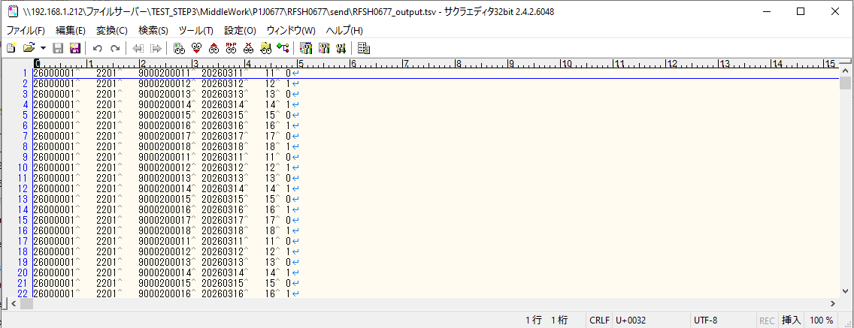

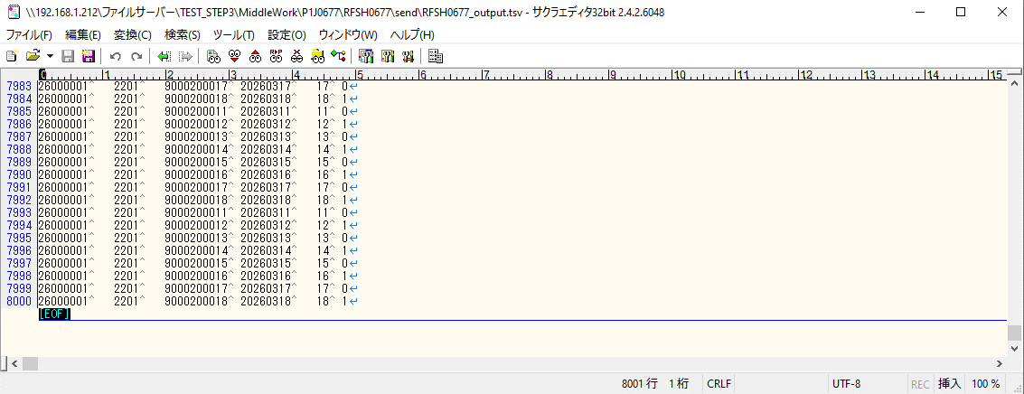

■7回目 正常系・データ行1000行以上

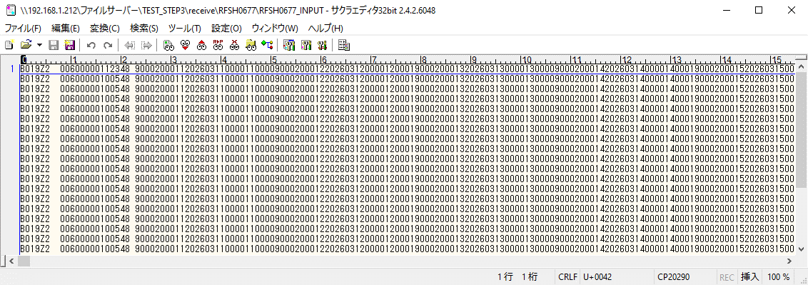
データ行が1010行。

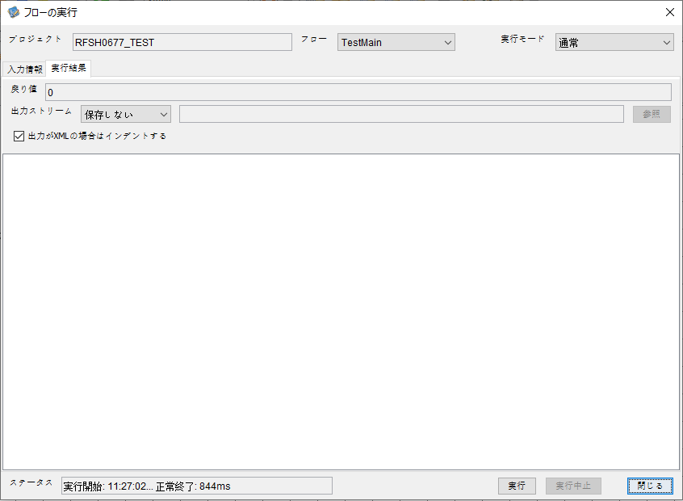



 |  | 行 | 日時 | レベル | メッセージ
 |  | 724 | 2026-05-18T11:27:02.821 JST | INFO | FLEX_I_0003: [ea05c0da-9458-401b-9a7b-ff8239dc4799] サブフローの実行を開始します: /NH/connect/step3/isa_user09.RFSH0677.Main
 |  | 725 | 2026-05-18T11:27:02.822 JST | INFO | FLEX_I_0003: [ea05c0da-9458-401b-9a7b-ff8239dc4799] サブフローの実行を開始します: /NH/connect/step3/isa_user09.MappingPreProcessing.MappingPreProcessing
 |  | 726 | 2026-05-18T11:27:02.823 JST | INFO | FLEX_I_0003: [ea05c0da-9458-401b-9a7b-ff8239dc4799] サブフローの実行を開始します: /NH/connect/step3/isa_user09.Common.LogOutput
 |  | 727 | 2026-05-18T11:27:02.824 JST | INFO | FLEX_I_0051: [ea05c0da-9458-401b-9a7b-ff8239dc4799] 情報(Log1) : 個別マッピング処理開始します。インターフェースID：RFSH0677 ASID：I0677 ジョブネットID：P1J0677
 |  | 728 | 2026-05-18T11:27:02.824 JST | INFO | FLEX_I_0004: [ea05c0da-9458-401b-9a7b-ff8239dc4799] サブフローの実行が終了しました: /NH/connect/step3/isa_user09.Common.LogOutput [1ms]
 |  | 729 | 2026-05-18T11:27:02.825 JST | INFO | FLEX_I_0003: [ea05c0da-9458-401b-9a7b-ff8239dc4799] サブフローの実行を開始します: /NH/connect/step3/isa_user09.Common.InputParameterCheck
 |  | 730 | 2026-05-18T11:27:02.825 JST | INFO | FLEX_I_0004: [ea05c0da-9458-401b-9a7b-ff8239dc4799] サブフローの実行が終了しました: /NH/connect/step3/isa_user09.Common.InputParameterCheck [0ms]
 |  | 731 | 2026-05-18T11:27:02.825 JST | INFO | FLEX_I_0003: [ea05c0da-9458-401b-9a7b-ff8239dc4799] サブフローの実行を開始します: /NH/connect/step3/isa_user09.Common.SettingInit
 |  | 732 | 2026-05-18T11:27:02.843 JST | INFO | FLEX_I_0004: [ea05c0da-9458-401b-9a7b-ff8239dc4799] サブフローの実行が終了しました: /NH/connect/step3/isa_user09.Common.SettingInit [18ms]
 |  | 733 | 2026-05-18T11:27:02.844 JST | INFO | FLEX_I_0003: [ea05c0da-9458-401b-9a7b-ff8239dc4799] サブフローの実行を開始します: /NH/connect/step3/isa_user09.Common.ParameterFileGet
 |  | 734 | 2026-05-18T11:27:02.852 JST | INFO | FLEX_I_0004: [ea05c0da-9458-401b-9a7b-ff8239dc4799] サブフローの実行が終了しました: /NH/connect/step3/isa_user09.Common.ParameterFileGet [8ms]
 |  | 735 | 2026-05-18T11:27:02.853 JST | INFO | FLEX_I_0003: [ea05c0da-9458-401b-9a7b-ff8239dc4799] サブフローの実行を開始します: /NH/connect/step3/isa_user09.Common_FileSendReceive.WorkFileDelete
 |  | 736 | 2026-05-18T11:27:02.854 JST | INFO | FLEX_I_0004: [ea05c0da-9458-401b-9a7b-ff8239dc4799] サブフローの実行が終了しました: /NH/connect/step3/isa_user09.Common_FileSendReceive.WorkFileDelete [1ms]
 |  | 737 | 2026-05-18T11:27:02.854 JST | INFO | FLEX_I_0003: [ea05c0da-9458-401b-9a7b-ff8239dc4799] サブフローの実行を開始します: /NH/connect/step3/isa_user09.Common.ParameterFileGet
 |  | 738 | 2026-05-18T11:27:02.863 JST | INFO | FLEX_I_0004: [ea05c0da-9458-401b-9a7b-ff8239dc4799] サブフローの実行が終了しました: /NH/connect/step3/isa_user09.Common.ParameterFileGet [9ms]
 |  | 739 | 2026-05-18T11:27:02.863 JST | INFO | FLEX_I_0003: [ea05c0da-9458-401b-9a7b-ff8239dc4799] サブフローの実行を開始します: /NH/connect/step3/isa_user09.Common_FileSendReceive.WorkFileDelete
 |  | 740 | 2026-05-18T11:27:02.878 JST | INFO | FLEX_I_0004: [ea05c0da-9458-401b-9a7b-ff8239dc4799] サブフローの実行が終了しました: /NH/connect/step3/isa_user09.Common_FileSendReceive.WorkFileDelete [15ms]
 |  | 741 | 2026-05-18T11:27:02.878 JST | INFO | FLEX_I_0003: [ea05c0da-9458-401b-9a7b-ff8239dc4799] サブフローの実行を開始します: /NH/connect/step3/isa_user09.Common_Conversion.GetConversionMst
 |  | 742 | 2026-05-18T11:27:02.879 JST | INFO | FLEX_I_0004: [ea05c0da-9458-401b-9a7b-ff8239dc4799] サブフローの実行が終了しました: /NH/connect/step3/isa_user09.Common_Conversion.GetConversionMst [1ms]
 |  | 743 | 2026-05-18T11:27:02.879 JST | INFO | FLEX_I_0004: [ea05c0da-9458-401b-9a7b-ff8239dc4799] サブフローの実行が終了しました: /NH/connect/step3/isa_user09.MappingPreProcessing.MappingPreProcessing [57ms]
 |  | 744 | 2026-05-18T11:27:02.879 JST | INFO | FLEX_I_0003: [ea05c0da-9458-401b-9a7b-ff8239dc4799] サブフローの実行を開始します: /NH/connect/step3/isa_user09.RFSH0677.Mapping_Exec
 |  | 755 | 2026-05-18T11:27:02.935 JST | INFO | FLEX_I_0004: [ea05c0da-9458-401b-9a7b-ff8239dc4799] サブフローの実行が終了しました: /NH/connect/step3/isa_user09.Common.ParameterFileGet [8ms]
 |  | 756 | 2026-05-18T11:27:02.946 JST | INFO | FLEX_I_0004: [ea05c0da-9458-401b-9a7b-ff8239dc4799] サブフローの実行が終了しました: /NH/connect/step3/isa_user09.Common.ParameterFilePut [23ms]
 |  | 757 | 2026-05-18T11:27:02.946 JST | INFO | FLEX_I_0003: [ea05c0da-9458-401b-9a7b-ff8239dc4799] サブフローの実行を開始します: /NH/connect/step3/isa_user09.Common.ParameterFilePut
 |  | 758 | 2026-05-18T11:27:02.950 JST | INFO | FLEX_I_0003: [ea05c0da-9458-401b-9a7b-ff8239dc4799] サブフローの実行を開始します: /NH/connect/step3/isa_user09.Common.ParameterFileGet
 |  | 759 | 2026-05-18T11:27:02.958 JST | INFO | FLEX_I_0004: [ea05c0da-9458-401b-9a7b-ff8239dc4799] サブフローの実行が終了しました: /NH/connect/step3/isa_user09.Common.ParameterFileGet [8ms]
 |  | 760 | 2026-05-18T11:27:02.968 JST | INFO | FLEX_I_0004: [ea05c0da-9458-401b-9a7b-ff8239dc4799] サブフローの実行が終了しました: /NH/connect/step3/isa_user09.Common.ParameterFilePut [22ms]
 |  | 761 | 2026-05-18T11:27:02.969 JST | INFO | FLEX_I_0003: [ea05c0da-9458-401b-9a7b-ff8239dc4799] サブフローの実行を開始します: /NH/connect/step3/isa_user09.Common.ParameterFileGet
 |  | 762 | 2026-05-18T11:27:02.977 JST | INFO | FLEX_I_0004: [ea05c0da-9458-401b-9a7b-ff8239dc4799] サブフローの実行が終了しました: /NH/connect/step3/isa_user09.Common.ParameterFileGet [8ms]
 |  | 763 | 2026-05-18T11:27:02.977 JST | INFO | FLEX_I_0004: [ea05c0da-9458-401b-9a7b-ff8239dc4799] サブフローの実行が終了しました: /NH/connect/step3/isa_user09.FiletoFile.PutParameterFileCaseMulitipleFiles [54ms]
 |  | 764 | 2026-05-18T11:27:02.977 JST | INFO | FLEX_I_0004: [ea05c0da-9458-401b-9a7b-ff8239dc4799] サブフローの実行が終了しました: /NH/connect/step3/isa_user09.FiletoFile.MappingPreProcessing [97ms]
 |  | 765 | 2026-05-18T11:27:02.978 JST | INFO | FLEX_I_0003: [ea05c0da-9458-401b-9a7b-ff8239dc4799] サブフローの実行を開始します: /NH/connect/step3/isa_user09.RFSH0677.Mapping_Caller
 |  | 766 | 2026-05-18T11:27:02.990 JST | INFO | FLEX_I_0003: [ea05c0da-9458-401b-9a7b-ff8239dc4799] サブフローの実行を開始します: /NH/connect/step3/isa_user09.Mapping_0022-2.Mapping
 |  | 767 | 2026-05-18T11:27:03.414 JST | INFO | FLEX_I_0004: [ea05c0da-9458-401b-9a7b-ff8239dc4799] サブフローの実行が終了しました: /NH/connect/step3/isa_user09.Mapping_0022-2.Mapping [424ms]
 |  | 768 | 2026-05-18T11:27:03.414 JST | INFO | FLEX_I_0003: [ea05c0da-9458-401b-9a7b-ff8239dc4799] サブフローの実行を開始します: /NH/connect/step3/isa_user09.RFSH0677.Mapping_FilePut
 |  | 769 | 2026-05-18T11:27:03.422 JST | INFO | FLEX_I_0004: [ea05c0da-9458-401b-9a7b-ff8239dc4799] サブフローの実行が終了しました: /NH/connect/step3/isa_user09.RFSH0677.Mapping_FilePut [8ms]
 |  | 770 | 2026-05-18T11:27:03.422 JST | INFO | FLEX_I_0003: [ea05c0da-9458-401b-9a7b-ff8239dc4799] サブフローの実行を開始します: /NH/connect/step3/isa_user09.Mapping_0022-2.Mapping
 |  | 771 | 2026-05-18T11:27:03.426 JST | INFO | FLEX_I_0004: [ea05c0da-9458-401b-9a7b-ff8239dc4799] サブフローの実行が終了しました: /NH/connect/step3/isa_user09.Mapping_0022-2.Mapping [4ms]
 |  | 772 | 2026-05-18T11:27:03.426 JST | INFO | FLEX_I_0003: [ea05c0da-9458-401b-9a7b-ff8239dc4799] サブフローの実行を開始します: /NH/connect/step3/isa_user09.RFSH0677.Mapping_FilePut
 |  | 773 | 2026-05-18T11:27:03.427 JST | INFO | FLEX_I_0004: [ea05c0da-9458-401b-9a7b-ff8239dc4799] サブフローの実行が終了しました: /NH/connect/step3/isa_user09.RFSH0677.Mapping_FilePut [1ms]
 |  | 774 | 2026-05-18T11:27:03.428 JST | INFO | FLEX_I_0004: [ea05c0da-9458-401b-9a7b-ff8239dc4799] サブフローの実行が終了しました: /NH/connect/step3/isa_user09.RFSH0677.Mapping_Caller [450ms]
 |  | 775 | 2026-05-18T11:27:03.429 JST | INFO | FLEX_I_0003: [ea05c0da-9458-401b-9a7b-ff8239dc4799] サブフローの実行を開始します: /NH/connect/step3/isa_user09.FiletoFile.MappingPostProcessing
 |  | 776 | 2026-05-18T11:27:03.431 JST | INFO | FLEX_I_0003: [ea05c0da-9458-401b-9a7b-ff8239dc4799] サブフローの実行を開始します: /NH/connect/step3/isa_user09.Common.WarningLogOutput
 |  | 777 | 2026-05-18T11:27:03.432 JST | INFO | FLEX_I_0003: [ea05c0da-9458-401b-9a7b-ff8239dc4799] サブフローの実行を開始します: /NH/connect/step3/isa_user09.Common.LogOutput
 | No.5-2-1 | 778 | 2026-05-18T11:27:03.432 JST | WARN | FLEX_W_1054: [ea05c0da-9458-401b-9a7b-ff8239dc4799] 警告(Log1) : det-warn:RFSH0677 マッピング処理にてコード変換が正しく行われませんでした。インターフェースID：RFSH0677 ASID：I0677 ジョブネットID：P1J0677 変換エラーメッセージ： NH、connect/step3、isa_user09、FiletoFile、MappingPostProcessing、I0677、P1J0677
 |  | 779 | 2026-05-18T11:27:03.432 JST | INFO | FLEX_I_0004: [ea05c0da-9458-401b-9a7b-ff8239dc4799] サブフローの実行が終了しました: /NH/connect/step3/isa_user09.Common.LogOutput [0ms]
 |  | 780 | 2026-05-18T11:27:03.433 JST | INFO | FLEX_I_0003: [ea05c0da-9458-401b-9a7b-ff8239dc4799] サブフローの実行を開始します: /NH/connect/step3/isa_user09.Common.LogOutput
 | No.5-2-1 | 781 | 2026-05-18T11:27:03.433 JST | WARN | FLEX_W_1054: [ea05c0da-9458-401b-9a7b-ff8239dc4799] 警告(Log1) : 警告が発生しました。インターフェースID：RFSH0677 ASID：I0677 ジョブネットID：P1J0677
 |  | 782 | 2026-05-18T11:27:03.433 JST | INFO | FLEX_I_0004: [ea05c0da-9458-401b-9a7b-ff8239dc4799] サブフローの実行が終了しました: /NH/connect/step3/isa_user09.Common.LogOutput [0ms]
 |  | 783 | 2026-05-18T11:27:03.433 JST | INFO | FLEX_I_0004: [ea05c0da-9458-401b-9a7b-ff8239dc4799] サブフローの実行が終了しました: /NH/connect/step3/isa_user09.Common.WarningLogOutput [2ms]
 |  | 784 | 2026-05-18T11:27:03.434 JST | INFO | FLEX_I_0003: [ea05c0da-9458-401b-9a7b-ff8239dc4799] サブフローの実行を開始します: /NH/connect/step3/isa_user09.Common.LogOutput
 |  | 785 | 2026-05-18T11:27:03.434 JST | INFO | FLEX_I_0051: [ea05c0da-9458-401b-9a7b-ff8239dc4799] 情報(Log1) : ファイルを作成しました。インターフェースID：RFSH0677 ASID：I0677 ジョブネットID：P1J0677 ファイル名：RFSH0677_output.tsv 処理件数：8080件
 |  | 786 | 2026-05-18T11:27:03.434 JST | INFO | FLEX_I_0004: [ea05c0da-9458-401b-9a7b-ff8239dc4799] サブフローの実行が終了しました: /NH/connect/step3/isa_user09.Common.LogOutput [0ms]
 |  | 787 | 2026-05-18T11:27:03.436 JST | INFO | FLEX_I_0003: [ea05c0da-9458-401b-9a7b-ff8239dc4799] サブフローの実行を開始します: /NH/connect/step3/isa_user09.Common_FileSendReceive.OutputFileCopy
 |  | 788 | 2026-05-18T11:27:03.436 JST | INFO | FLEX_I_0004: [ea05c0da-9458-401b-9a7b-ff8239dc4799] サブフローの実行が終了しました: /NH/connect/step3/isa_user09.Common_FileSendReceive.OutputFileCopy [0ms]
 |  | 789 | 2026-05-18T11:27:03.436 JST | INFO | FLEX_I_0003: [ea05c0da-9458-401b-9a7b-ff8239dc4799] サブフローの実行を開始します: /NH/connect/step3/isa_user09.Common.ParameterFilePut
 |  | 790 | 2026-05-18T11:27:03.442 JST | INFO | FLEX_I_0003: [ea05c0da-9458-401b-9a7b-ff8239dc4799] サブフローの実行を開始します: /NH/connect/step3/isa_user09.Common.ParameterFileGet
 |  | 791 | 2026-05-18T11:27:03.451 JST | INFO | FLEX_I_0004: [ea05c0da-9458-401b-9a7b-ff8239dc4799] サブフローの実行が終了しました: /NH/connect/step3/isa_user09.Common.ParameterFileGet [9ms]
 |  | 792 | 2026-05-18T11:27:03.463 JST | INFO | FLEX_I_0004: [ea05c0da-9458-401b-9a7b-ff8239dc4799] サブフローの実行が終了しました: /NH/connect/step3/isa_user09.Common.ParameterFilePut [27ms]
 |  | 793 | 2026-05-18T11:27:03.463 JST | INFO | FLEX_I_0004: [ea05c0da-9458-401b-9a7b-ff8239dc4799] サブフローの実行が終了しました: /NH/connect/step3/isa_user09.FiletoFile.MappingPostProcessing [34ms]
 |  | 794 | 2026-05-18T11:27:03.463 JST | INFO | FLEX_I_0004: [ea05c0da-9458-401b-9a7b-ff8239dc4799] サブフローの実行が終了しました: /NH/connect/step3/isa_user09.RFSH0677.Mapping_Exec [584ms]
 |  | 795 | 2026-05-18T11:27:03.464 JST | INFO | FLEX_I_0003: [ea05c0da-9458-401b-9a7b-ff8239dc4799] サブフローの実行を開始します: /NH/connect/step3/isa_user09.MappingPostProcessing.MappingPostProcessing
 |  | 796 | 2026-05-18T11:27:03.464 JST | INFO | FLEX_I_0003: [ea05c0da-9458-401b-9a7b-ff8239dc4799] サブフローの実行を開始します: /NH/connect/step3/isa_user09.Common.LogOutput
 |  | 797 | 2026-05-18T11:27:03.465 JST | INFO | FLEX_I_0051: [ea05c0da-9458-401b-9a7b-ff8239dc4799] 情報(Log1) : 個別マッピング処理終了します。インターフェースID：RFSH0677 ASID：I0677 ジョブネットID：P1J0677
 |  | 798 | 2026-05-18T11:27:03.465 JST | INFO | FLEX_I_0004: [ea05c0da-9458-401b-9a7b-ff8239dc4799] サブフローの実行が終了しました: /NH/connect/step3/isa_user09.Common.LogOutput [1ms]
 |  | 799 | 2026-05-18T11:27:03.465 JST | INFO | FLEX_I_0004: [ea05c0da-9458-401b-9a7b-ff8239dc4799] サブフローの実行が終了しました: /NH/connect/step3/isa_user09.MappingPostProcessing.MappingPostProcessing [1ms]
 |  | 800 | 2026-05-18T11:27:03.465 JST | INFO | FLEX_I_0004: [ea05c0da-9458-401b-9a7b-ff8239dc4799] サブフローの実行が終了しました: /NH/connect/step3/isa_user09.RFSH0677.Main [644ms]

 | No.4-2-3

エビデンス(個別)
■1回目 正常系・0byteファイル

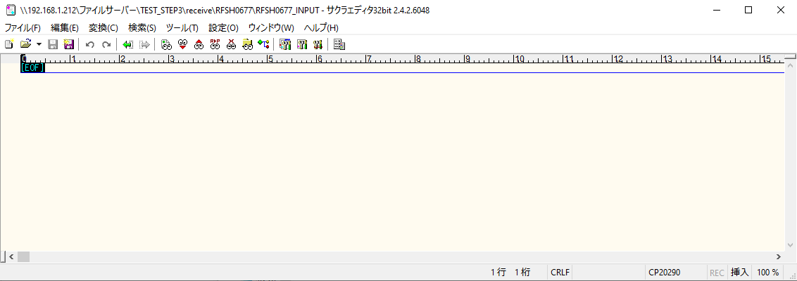
受信ファイルサイズが0byte

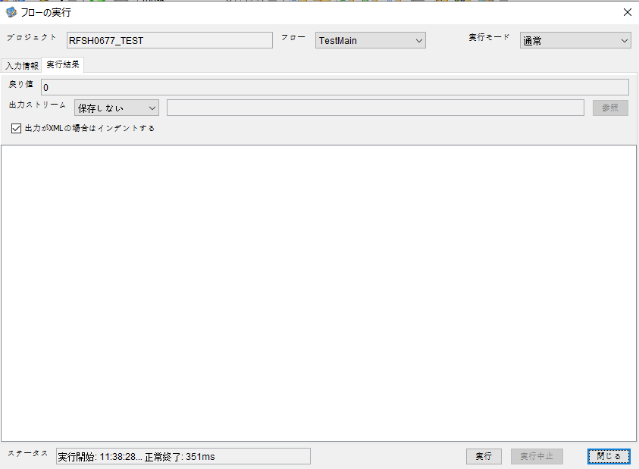

 |  | 行 | 日時 | レベル | メッセージ
 |  | 1134 | 2026-05-18T11:38:28.402 JST | INFO | FLEX_I_0003: [95124e87-8ecd-4015-99a0-dae31b9bf8f0] サブフローの実行を開始します: /NH/connect/step3/isa_user09.RFSH0677.Main
 |  | 1135 | 2026-05-18T11:38:28.403 JST | INFO | FLEX_I_0003: [95124e87-8ecd-4015-99a0-dae31b9bf8f0] サブフローの実行を開始します: /NH/connect/step3/isa_user09.MappingPreProcessing.MappingPreProcessing
 |  | 1136 | 2026-05-18T11:38:28.405 JST | INFO | FLEX_I_0003: [95124e87-8ecd-4015-99a0-dae31b9bf8f0] サブフローの実行を開始します: /NH/connect/step3/isa_user09.Common.LogOutput
 |  | 1137 | 2026-05-18T11:38:28.406 JST | INFO | FLEX_I_0051: [95124e87-8ecd-4015-99a0-dae31b9bf8f0] 情報(Log1) : 個別マッピング処理開始します。インターフェースID：RFSH0677 ASID：I0677 ジョブネットID：P1J0677
 |  | 1138 | 2026-05-18T11:38:28.406 JST | INFO | FLEX_I_0004: [95124e87-8ecd-4015-99a0-dae31b9bf8f0] サブフローの実行が終了しました: /NH/connect/step3/isa_user09.Common.LogOutput [1ms]
 |  | 1139 | 2026-05-18T11:38:28.407 JST | INFO | FLEX_I_0003: [95124e87-8ecd-4015-99a0-dae31b9bf8f0] サブフローの実行を開始します: /NH/connect/step3/isa_user09.Common.InputParameterCheck
 |  | 1140 | 2026-05-18T11:38:28.407 JST | INFO | FLEX_I_0004: [95124e87-8ecd-4015-99a0-dae31b9bf8f0] サブフローの実行が終了しました: /NH/connect/step3/isa_user09.Common.InputParameterCheck [0ms]
 |  | 1141 | 2026-05-18T11:38:28.408 JST | INFO | FLEX_I_0003: [95124e87-8ecd-4015-99a0-dae31b9bf8f0] サブフローの実行を開始します: /NH/connect/step3/isa_user09.Common.SettingInit
 |  | 1142 | 2026-05-18T11:38:28.429 JST | INFO | FLEX_I_0004: [95124e87-8ecd-4015-99a0-dae31b9bf8f0] サブフローの実行が終了しました: /NH/connect/step3/isa_user09.Common.SettingInit [21ms]
 |  | 1143 | 2026-05-18T11:38:28.430 JST | INFO | FLEX_I_0003: [95124e87-8ecd-4015-99a0-dae31b9bf8f0] サブフローの実行を開始します: /NH/connect/step3/isa_user09.Common.ParameterFileGet
 |  | 1144 | 2026-05-18T11:38:28.440 JST | INFO | FLEX_I_0004: [95124e87-8ecd-4015-99a0-dae31b9bf8f0] サブフローの実行が終了しました: /NH/connect/step3/isa_user09.Common.ParameterFileGet [10ms]
 |  | 1145 | 2026-05-18T11:38:28.440 JST | INFO | FLEX_I_0003: [95124e87-8ecd-4015-99a0-dae31b9bf8f0] サブフローの実行を開始します: /NH/connect/step3/isa_user09.Common_FileSendReceive.WorkFileDelete
 |  | 1146 | 2026-05-18T11:38:28.441 JST | INFO | FLEX_I_0004: [95124e87-8ecd-4015-99a0-dae31b9bf8f0] サブフローの実行が終了しました: /NH/connect/step3/isa_user09.Common_FileSendReceive.WorkFileDelete [1ms]
 |  | 1147 | 2026-05-18T11:38:28.441 JST | INFO | FLEX_I_0003: [95124e87-8ecd-4015-99a0-dae31b9bf8f0] サブフローの実行を開始します: /NH/connect/step3/isa_user09.Common.ParameterFileGet
 |  | 1148 | 2026-05-18T11:38:28.449 JST | INFO | FLEX_I_0004: [95124e87-8ecd-4015-99a0-dae31b9bf8f0] サブフローの実行が終了しました: /NH/connect/step3/isa_user09.Common.ParameterFileGet [8ms]
 |  | 1149 | 2026-05-18T11:38:28.450 JST | INFO | FLEX_I_0003: [95124e87-8ecd-4015-99a0-dae31b9bf8f0] サブフローの実行を開始します: /NH/connect/step3/isa_user09.Common_FileSendReceive.WorkFileDelete
...
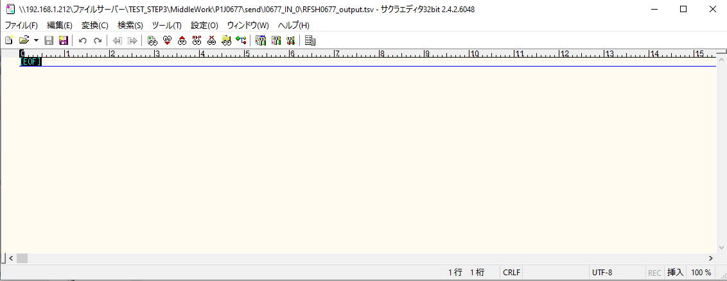
 | No.1-1-1

■2回目 正常系・全項目空データファイル

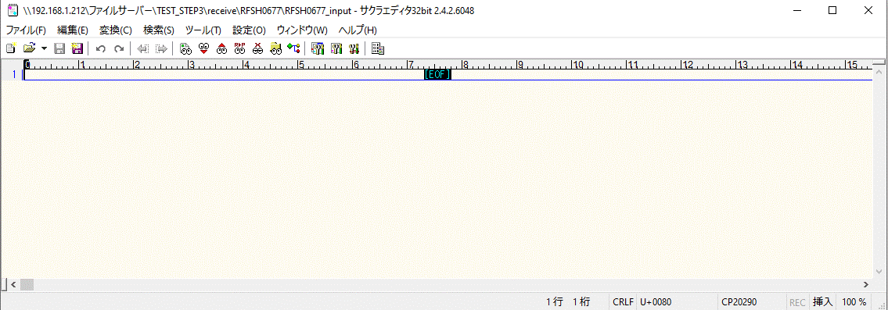





 |  | 行 | 日時 | レベル | メッセージ
 |  | 2405 | 2026-05-18T11:48:15.497 JST | INFO | FLEX_I_0003: [18d561e8-5cfd-4f9c-ac53-8d474613b8d6] サブフローの実行を開始します: /NH/connect/step3/isa_user09.RFSH0677.Main
 |  | 2406 | 2026-05-18T11:48:15.498 JST | INFO | FLEX_I_0003: [18d561e8-5cfd-4f9c-ac53-8d474613b8d6] サブフローの実行を開始します: /NH/connect/step3/isa_user09.MappingPreProcessing.MappingPreProcessing
 |  | 2407 | 2026-05-18T11:48:15.499 JST | INFO | FLEX_I_0003: [18d561e8-5cfd-4f9c-ac53-8d474613b8d6] サブフローの実行を開始します: /NH/connect/step3/isa_user09.Common.LogOutput
 |  | 2408 | 2026-05-18T11:48:15.500 JST | INFO | FLEX_I_0051: [18d561e8-5cfd-4f9c-ac53-8d474613b8d6] 情報(Log1) : 個別マッピング処理開始します。インターフェースID：RFSH0677 ASID：I0677 ジョブネットID：P1J0677
...
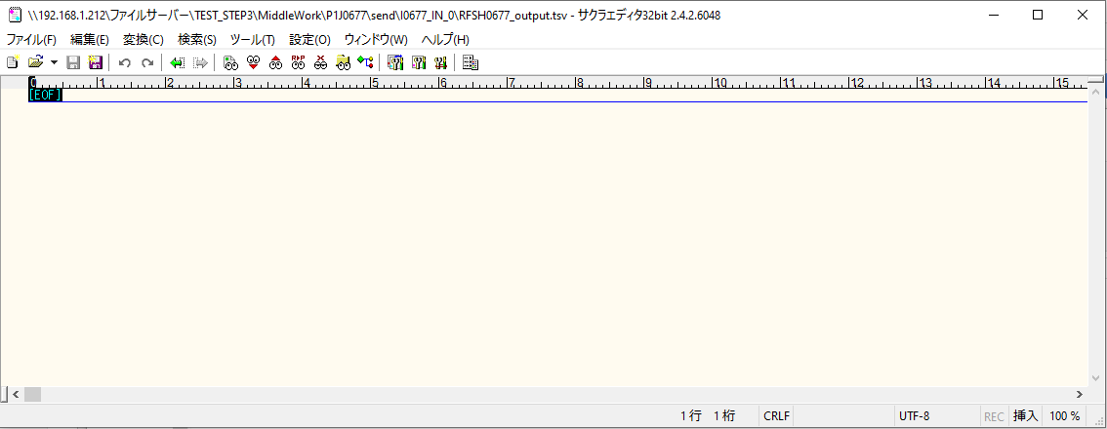
 | No.1-2-1

■3回目 正常系・ファイル定義確認

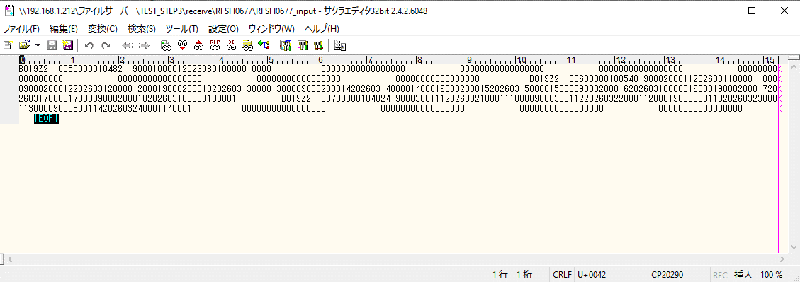

 | No.3-1-1
 | No.3-1-2
 | No.3-1-3
 | No.3-1-4
 | No.3-1-5
 | No.3-1-6

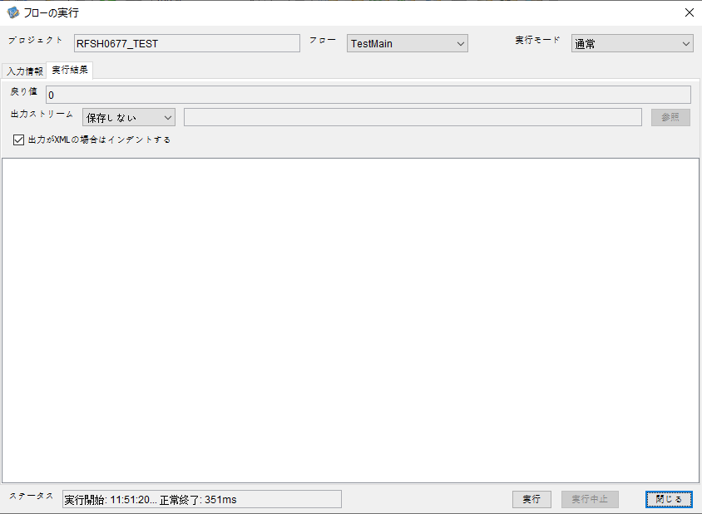

 |  | 行 | 日時 | レベル | メッセージ
 |  | 2947 | 2026-05-18T11:51:20.356 JST | INFO | FLEX_I_0003: [36ea12d3-7aa3-4371-8048-851db6b66c05] サブフローの実行を開始します: /NH/connect/step3/isa_user09.RFSH0677.Main
 |  | 2948 | 2026-05-18T11:51:20.356 JST | INFO | FLEX_I_0003: [36ea12d3-7aa3-4371-8048-851db6b66c05] サブフローの実行を開始します: /NH/connect/step3/isa_user09.MappingPreProcessing.MappingPreProcessing
 |  | 2949 | 2026-05-18T11:51:20.357 JST | INFO | FLEX_I_0003: [36ea12d3-7aa3-4371-8048-851db6b66c05] サブフローの実行を開始します: /NH/connect/step3/isa_user09.Common.LogOutput
 |  | 2950 | 2026-05-18T11:51:20.357 JST | INFO | FLEX_I_0051: [36ea12d3-7aa3-4371-8048-851db6b66c05] 情報(Log1) : 個別マッピング処理開始します。インターフェースID：RFSH0677 ASID：I0677 ジョブネットID：P1J0677
 |  | 2951 | 2026-05-18T11:51:20.357 JST | INFO | FLEX_I_0004: [36ea12d3-7aa3-4371-8048-851db6b66c05] サブフローの実行が終了しました: /NH/connect/step3/isa_user09.Common.LogOutput [0ms]
...
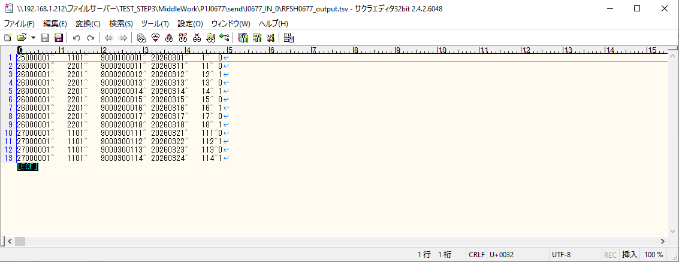
 | No.3-2-1
 | No.3-2-2
 | No.3-2-3
 | No.3-2-4
 | No.3-2-5
 | No.3-2-6

■4回目正常系・列分割→行変換確認（明細0件）

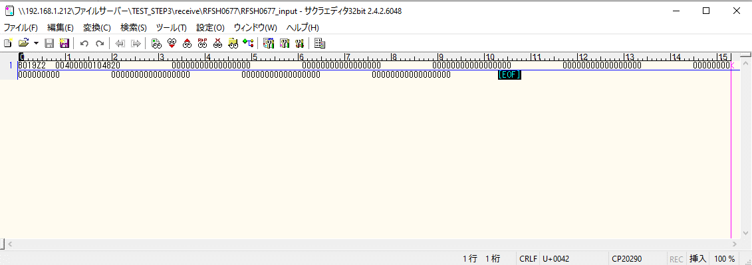



 |  | 行 | 日時 | レベル | メッセージ
 |  | 3055 | 2026-05-18T11:53:54.045 JST | INFO | FLEX_I_0003: [d748c989-fb7a-4e2e-9fbb-fe7e584dbfe8] サブフローの実行を開始します: /NH/connect/step3/isa_user09.RFSH0677.Main
 |  | 3056 | 2026-05-18T11:53:54.047 JST | INFO | FLEX_I_0003: [d748c989-fb7a-4e2e-9fbb-fe7e584dbfe8] サブフローの実行を開始します: /NH/connect/step3/isa_user09.MappingPreProcessing.MappingPreProcessing
 |  | 3057 | 2026-05-18T11:53:54.048 JST | INFO | FLEX_I_0003: [d748c989-fb7a-4e2e-9fbb-fe7e584dbfe8] サブフローの実行を開始します: /NH/connect/step3/isa_user09.Common.LogOutput
 |  | 3058 | 2026-05-18T11:53:54.048 JST | INFO | FLEX_I_0051: [d748c989-fb7a-4e2e-9fbb-fe7e584dbfe8] 情報(Log1) : 個別マッピング処理開始します。インターフェースID：RFSH0677 ASID：I0677 ジョブネットID：P1J0677
 |  | 3059 | 2026-05-18T11:53:54.048 JST | INFO | FLEX_I_0004: [d748c989-fb7a-4e2e-9fbb-fe7e584dbfe8] サブフローの実行が終了しました: /NH/connect/step3/isa_user09.Common.LogOutput [0ms]
 |  | 3060 | 2026-05-18T11:53:54.048 JST | INFO | FLEX_I_0003: [d748c989-fb7a-4e2e-9fbb-fe7e584dbfe8] サブフローの実行を開始します: /NH/connect/step3/isa_user09.Common.InputParameterCheck
...
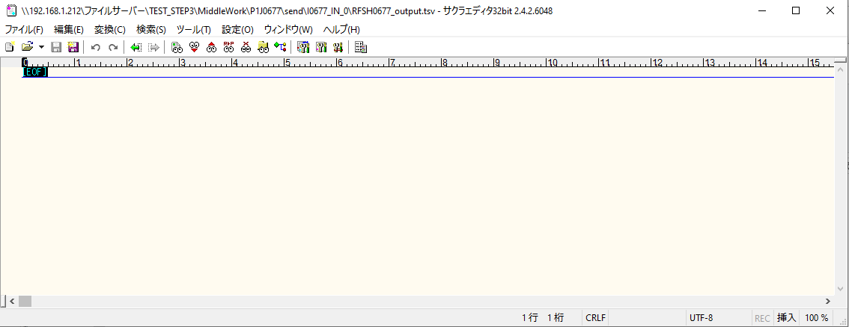

 | No.2-1-1

■5回目正常系・列分割→行変換確認（明細1件）

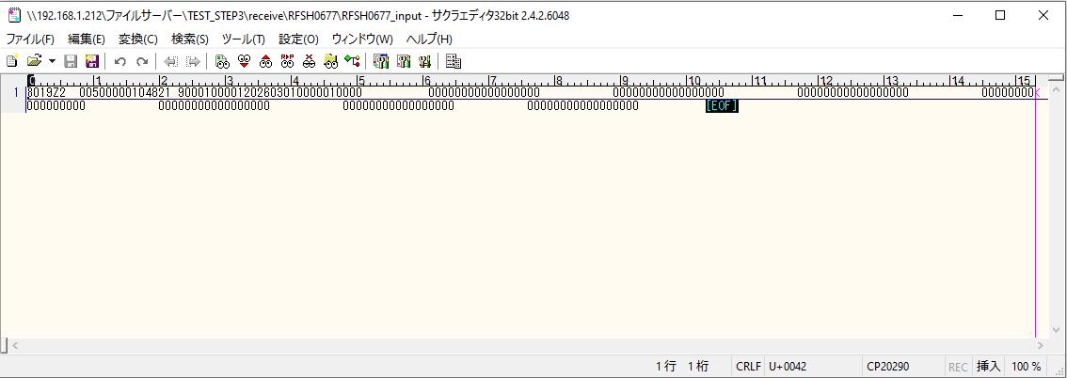



 |  | 行 | 日時 | レベル | メッセージ
 |  | 3169 | 2026-05-18T11:57:41.408 JST | INFO | FLEX_I_0003: [1c0eb5e8-d404-45ce-b9df-a6d160f65525] サブフローの実行を開始します: /NH/connect/step3/isa_user09.RFSH0677.Main
 |  | 3170 | 2026-05-18T11:57:41.410 JST | INFO | FLEX_I_0003: [1c0eb5e8-d404-45ce-b9df-a6d160f65525] サブフローの実行を開始します: /NH/connect/step3/isa_user09.MappingPreProcessing.MappingPreProcessing
 |  | 3171 | 2026-05-18T11:57:41.411 JST | INFO | FLEX_I_0003: [1c0eb5e8-d404-45ce-b9df-a6d160f65525] サブフローの実行を開始します: /NH/connect/step3/isa_user09.Common.LogOutput
 |  | 3172 | 2026-05-18T11:57:41.412 JST | INFO | FLEX_I_0051: [1c0eb5e8-d404-45ce-b9df-a6d160f65525] 情報(Log1) : 個別マッピング処理開始します。インターフェースID：RFSH0677 ASID：I0677 ジョブネットID：P1J0677
 |  | 3173 | 2026-05-18T11:57:41.412 JST | INFO | FLEX_I_0004: [1c0eb5e8-d404-45ce-b9df-a6d160f65525] サブフローの実行が終了しました: /NH/connect/step3/isa_user09.Common.LogOutput [1ms]
...
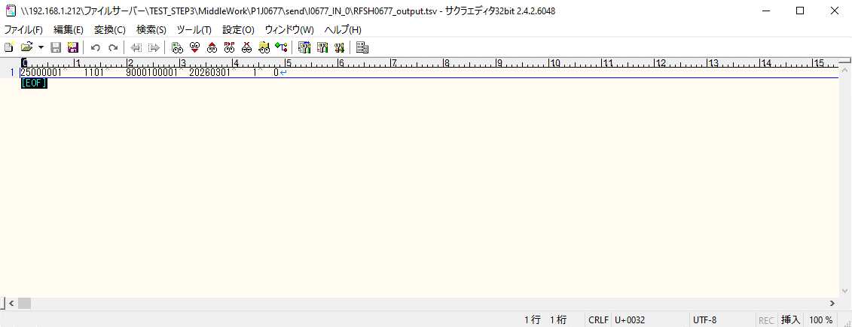

 | No.2-1-2

■6回目正常系・列分割→行変換確認（明細4件）

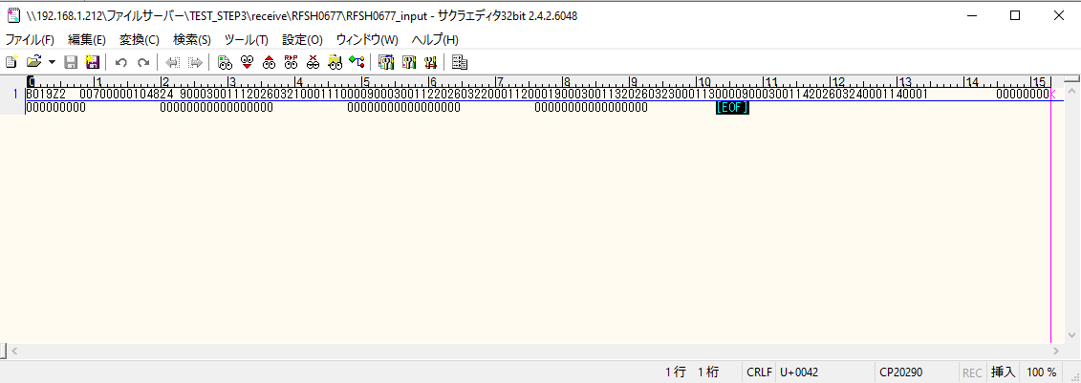

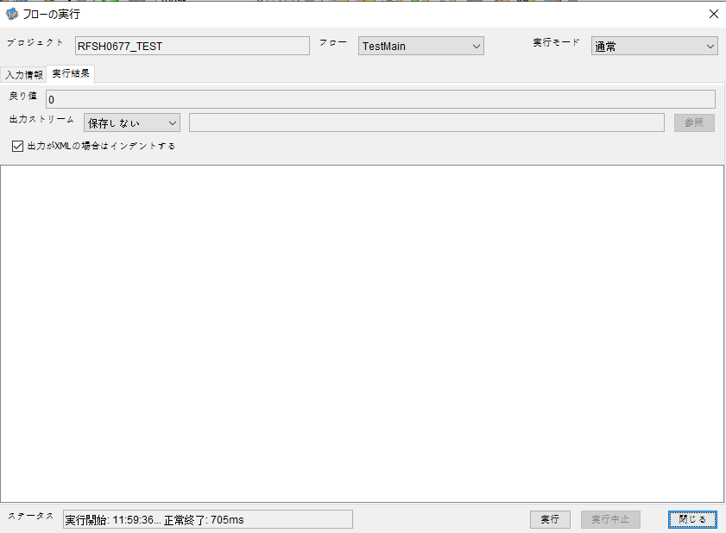

 |  | 行 | 日時 | レベル | メッセージ
 |  | 3365 | 2026-05-18T11:59:36.735 JST | INFO | FLEX_I_0003: [e6c3ced3-19a1-4c22-9318-d649bb364691] サブフローの実行を開始します: /NH/connect/step3/isa_user09.RFSH0677.Main
 |  | 3366 | 2026-05-18T11:59:36.736 JST | INFO | FLEX_I_0003: [e6c3ced3-19a1-4c22-9318-d649bb364691] サブフローの実行を開始します: /NH/connect/step3/isa_user09.MappingPreProcessing.MappingPreProcessing
 |  | 3367 | 2026-05-18T11:59:36.737 JST | INFO | FLEX_I_0003: [e6c3ced3-19a1-4c22-9318-d649bb364691] サブフローの実行を開始します: /NH/connect/step3/isa_user09.Common.LogOutput
 |  | 3368 | 2026-05-18T11:59:36.738 JST | INFO | FLEX_I_0051: [e6c3ced3-19a1-4c22-9318-d649bb364691] 情報(Log1) : 個別マッピング処理開始します。インターフェースID：RFSH0677 ASID：I0677 ジョブネットID：P1J0677
 |  | 3369 | 2026-05-18T11:59:36.738 JST | INFO | FLEX_I_0004: [e6c3ced3-19a1-4c22-9318-d649bb364691] サブフローの実行が終了しました: /NH/connect/step3/isa_user09.Common.LogOutput [1ms]
 |  | 3370 | 2026-05-18T11:59:36.738 JST | INFO | FLEX_I_0003: [e6c3ced3-19a1-4c22-9318-d649bb364691] サブフローの実行を開始します: /NH/connect/step3/isa_user09.Common.InputParameterCheck
 |  | 3371 | 2026-05-18T11:59:36.738 JST | INFO | FLEX_I_0004: [e6c3ced3-19a1-4c22-9318-d649bb364691] サブフローの実行が終了しました: /NH/connect/step3/isa_user09.Common.InputParameterCheck [0ms]
...
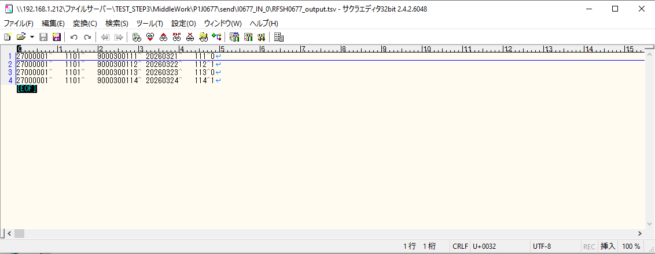
 | No.2-1-4

■7回目正常系・列分割→行変換確認（明細8件）

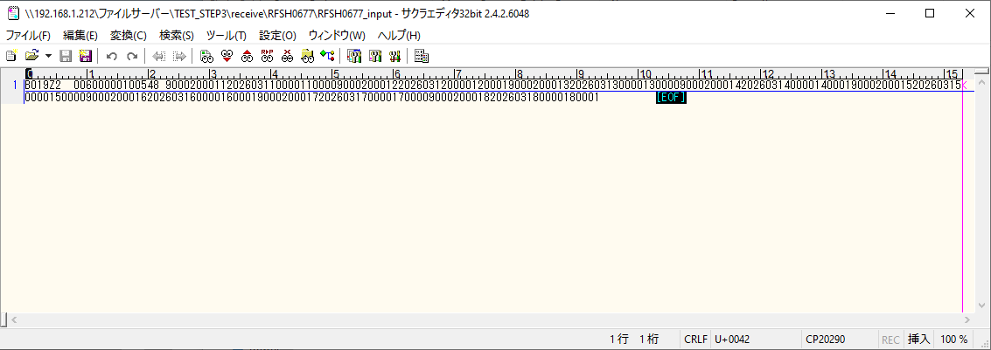



 |  | 行 | 日時 | レベル | メッセージ
 |  | 3542 | 2026-05-18T12:02:02.437 JST | INFO | FLEX_I_0003: [ea9f5a7a-3aa5-4e94-918c-9f97fecec100] サブフローの実行を開始します: /NH/connect/step3/isa_user09.RFSH0677.Main
 |  | 3543 | 2026-05-18T12:02:02.439 JST | INFO | FLEX_I_0003: [ea9f5a7a-3aa5-4e94-918c-9f97fecec100] サブフローの実行を開始します: /NH/connect/step3/isa_user09.MappingPreProcessing.MappingPreProcessing
 |  | 3544 | 2026-05-18T12:02:02.440 JST | INFO | FLEX_I_0003: [ea9f5a7a-3aa5-4e94-918c-9f97fecec100] サブフローの実行を開始します: /NH/connect/step3/isa_user09.Common.LogOutput
 |  | 3545 | 2026-05-18T12:02:02.441 JST | INFO | FLEX_I_0051: [ea9f5a7a-3aa5-4e94-918c-9f97fecec100] 情報(Log1) : 個別マッピング処理開始します。インターフェースID：RFSH0677 ASID：I0677 ジョブネットID：P1J0677
 |  | 3546 | 2026-05-18T12:02:02.441 JST | INFO | FLEX_I_0004: [ea9f5a7a-3aa5-4e94-918c-9f97fecec100] サブフローの実行が終了しました: /NH/connect/step3/isa_user09.Common.LogOutput [1ms]
 |  | 3547 | 2026-05-18T12:02:02.441 JST | INFO | FLEX_I_0003: [ea9f5a7a-3aa5-4e94-918c-9f97fecec100] サブフローの実行を開始します: /NH/connect/step3/isa_user09.Common.InputParameterCheck
 |  | 3548 | 2026-05-18T12:02:02.441 JST | INFO | FLEX_I_0004: [ea9f5a7a-3aa5-4e94-918c-9f97fecec100] サブフローの実行が終了しました: /NH/connect/step3/isa_user09.Common.InputParameterCheck [0ms]
...
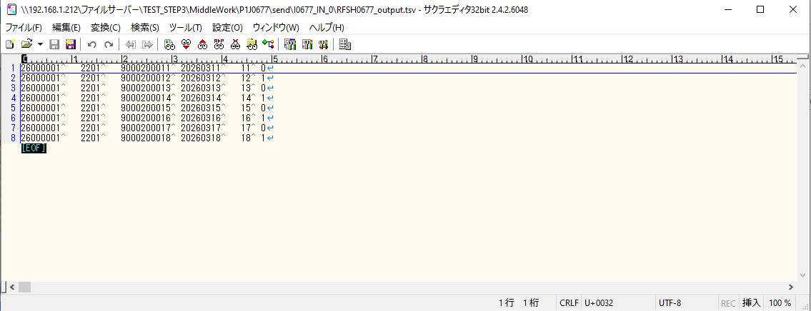

 | No.2-1-3

■8回目正常系・列分割→行変換確認（レコードが複数件あり）

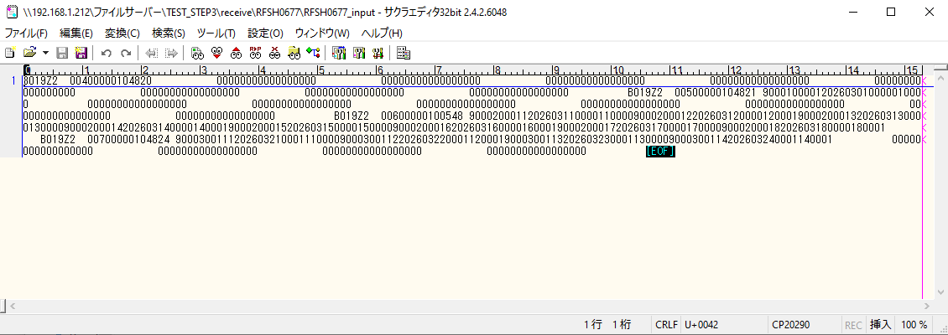



 |  | 行 | 日時 | レベル | メッセージ
 |  | 4211 | 2026-05-18T12:04:15.544 JST | INFO | FLEX_I_0003: [e0957930-7218-41c3-8caa-961f49916d2a] サブフローの実行を開始します: /NH/connect/step3/isa_user09.RFSH0677.Main
 |  | 4212 | 2026-05-18T12:04:15.545 JST | INFO | FLEX_I_0003: [e0957930-7218-41c3-8caa-961f49916d2a] サブフローの実行を開始します: /NH/connect/step3/isa_user09.MappingPreProcessing.MappingPreProcessing
 |  | 4213 | 2026-05-18T12:04:15.546 JST | INFO | FLEX_I_0003: [e0957930-7218-41c3-8caa-961f49916d2a] サブフローの実行を開始します: /NH/connect/step3/isa_user09.Common.LogOutput
 |  | 4214 | 2026-05-18T12:04:15.548 JST | INFO | FLEX_I_0051: [e0957930-7218-41c3-8caa-961f49916d2a] 情報(Log1) : 個別マッピング処理開始します。インターフェースID：RFSH0677 ASID：I0677 ジョブネットID：P1J0677
 |  | 4215 | 2026-05-18T12:04:15.548 JST | INFO | FLEX_I_0004: [e0957930-7218-41c3-8caa-961f49916d2a] サブフローの実行が終了しました: /NH/connect/step3/isa_user09.Common.LogOutput [2ms]
 |  | 4216 | 2026-05-18T12:04:15.548 JST | INFO | FLEX_I_0003: [e0957930-7218-41c3-8caa-961f49916d2a] サブフローの実行を開始します: /NH/connect/step3/isa_user09.Common.InputParameterCheck
 |  | 4217 | 2026-05-18T12:04:15.548 JST | INFO | FLEX_I_0004: [e0957930-7218-41c3-8caa-961f49916d2a] サブフローの実行が終了しました: /NH/connect/step3/isa_user09.Common.InputParameterCheck [0ms]
 |  | 4218 | 2026-05-18T12:04:15.549 JST | INFO | FLEX_I_0003: [e0957930-7218-41c3-8caa-961f49916d2a] サブフローの実行を開始します: /NH/connect/step3/isa_user09.Common.SettingInit
...
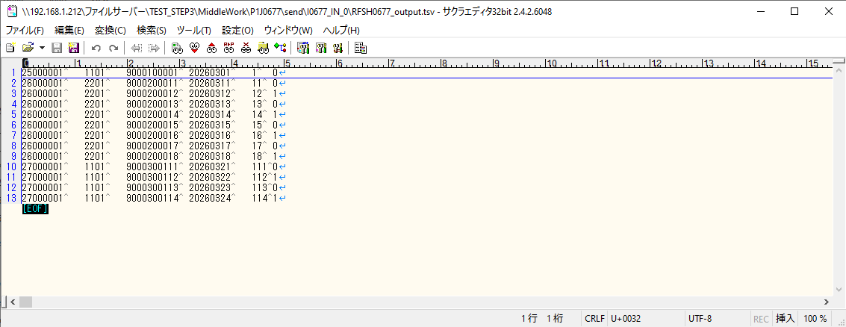
 | No.2-1-5

エビデンス(マッピング)
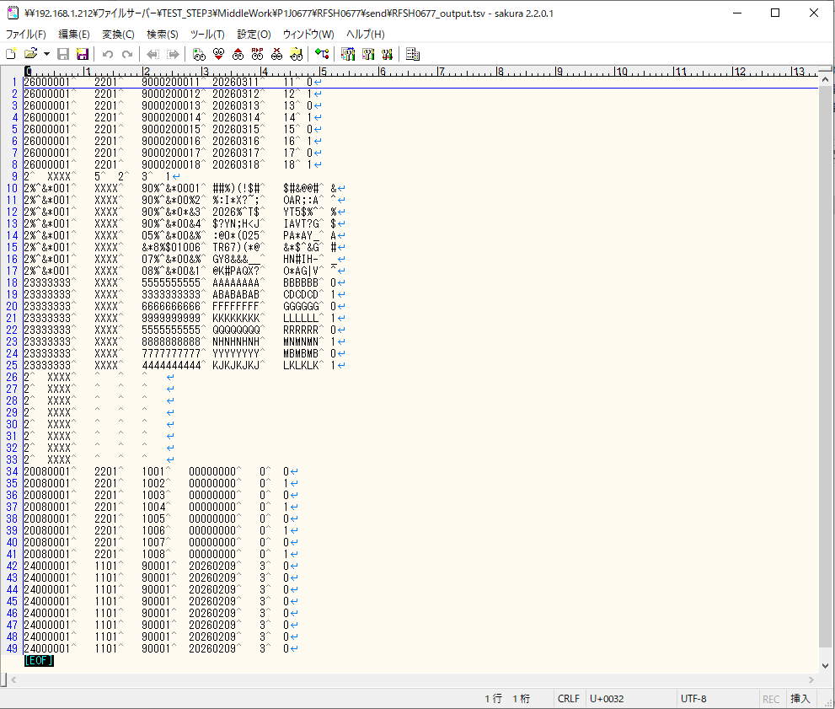
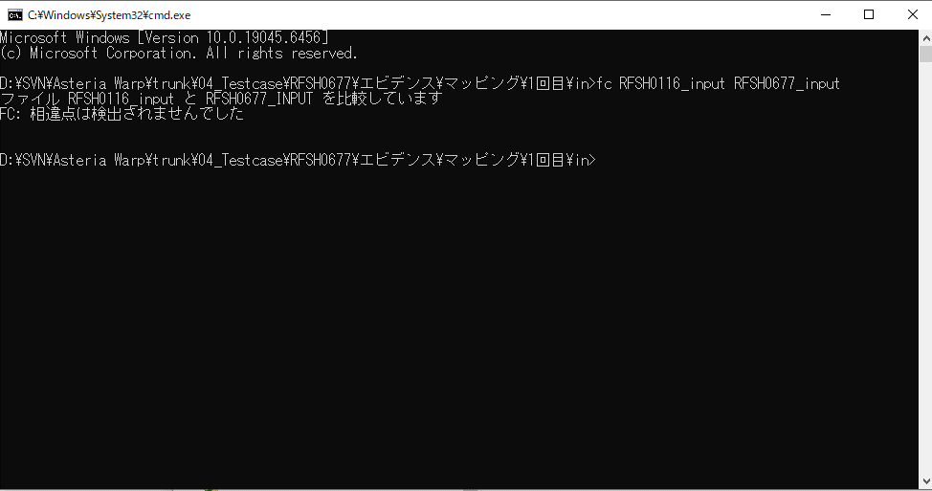
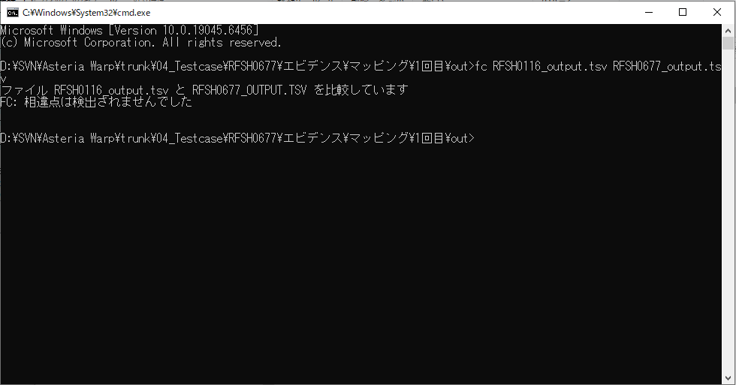
...
■出力ファイル

エビデンス(マッピング)_20260520
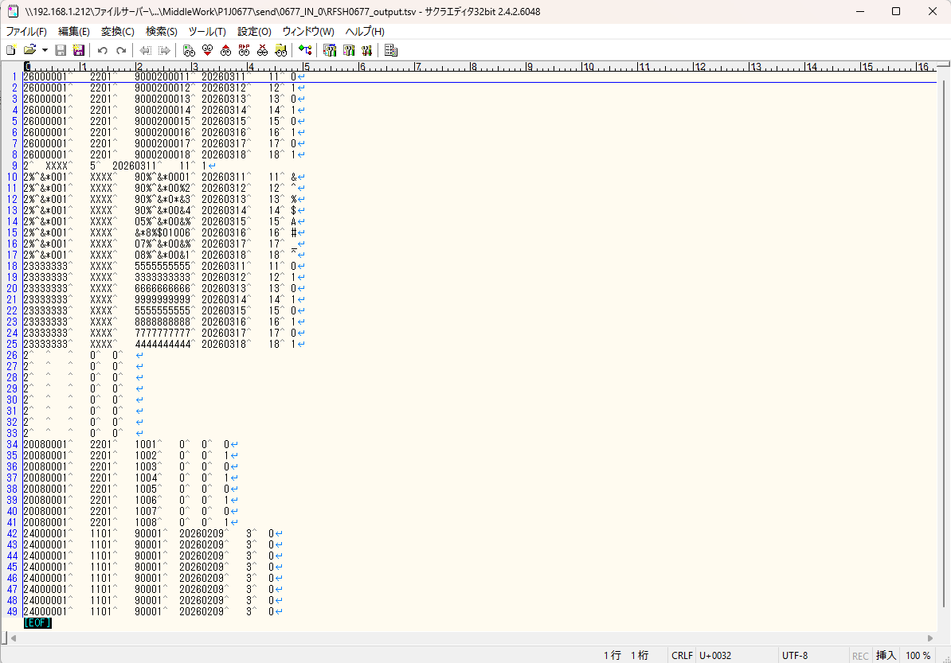
...
■出力ファイル

基本情報
項目名 | 値
インターフェースID | RFSH0677
ジョブネットID | P1J0677@I0677
システム情報.中間ワーク親フォルダパス | \\192.168.1.212\ファイルサーバー\TEST_STEP3\MiddleWork\P1J0677
システム情報.送信ファイル格納フォルダ名 | send
個別マッピング用定義ファイル.作成ファイル名 | RFSH0677_output.tsv
個別マッピング定義用ファイル.保存フォルダ名 | 0677_IN_0
パラメータファイルパス | \\192.168.1.212\ファイルサーバー\TEST_STEP3\Work\P1J0677\parameter.conf
パラメータファイル.受信ファイル格納フォルダパス_[インターフェースID] | \\192.168.1.212\ファイルサーバー\TEST_STEP3\receive\P1J0677

テスト実施時の基本情報を記入

外部定義ファイル
...
テスト実施時の定義ファイル情報を記載
...

